products
external_source | external_id | category_code | product_name | brand | description | price | currency | stock_status | image_preview | thumbnail_url | local_image_path | source_url | use_product | mood_code
IKEA | 803.658.02 | DINING_TABLE | MÖRBYLÅNGA 뫼르뷜롱아 테이블 - 참나무무늬목 브라운스테인 220x100 cm | IKEA | MÖRBYLÅNGA 뫼르뷜롱아 테이블 - 참나무무늬목 브라운스테인 220x100 cm. 널빤지의 느낌을 강조한 디자인으로 진짜 나무의 느낌이 살아있습니다. 상판이 더욱 돋보이도록 가장자리를 디자인했습니다. 참나무는 단단하고 내구성이 우수하며 나뭇결이 잘 살아있는 목재입니다. 시간이 지날수록 색이 짙어져 고급스러운 골든브라운 색을 띠게 됩니다. 원목의 나뭇결과 색상이 각각 다르기 때문에 테이블마다 독특한 매력을 느낄 수 있습니다. 6인용. 실내에서만 사용하세요. | 999000 | KRW | https://schema.org/InStock | 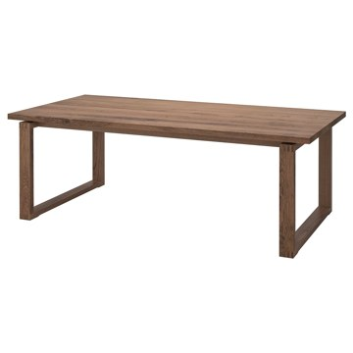 | https://www.ikea.com/kr/ko/images/products/moerbylanga-table-oak-veneer-brown-stained__0737110_pe740888_s5.jpg | output_dining_table\images\803.658.02.jpg | https://www.ikea.com/kr/ko/p/moerbylanga-table-oak-veneer-brown-stained-80365802/ | 검토
IKEA | 695.785.17 | DINING_TABLE | VIHALS 비할스 테이블 - 화이트/화이트 125x74 cm | IKEA | VIHALS 비할스 테이블 - 화이트/화이트 125x74 cm. 현대적인 분위기의 깔끔하고 절제된 디자인이 다양한 인테리어 설정과 원활하게 어울려요. 멜라민 포일 테이블 상판은 기능을 갖췄을 뿐 아니라 젖은 천으로 쉽게 청소할 수 있어요. 고강도 파우더 코팅 스틸 하부프레임은 안정적이며, 녹과 부식에 강하여 시간이 흘러도 내구성이 우수합니다. 고강도 스틸을 사용함으로써 일반적인 스틸보다 적은 소재를 사용하여 자원 효율성을 극대화하고 뛰어난 내구성과 강도를 제공합니다. 4인용. 실내에서만 사용하세요. | 79900 | KRW | https://schema.org/InStock | 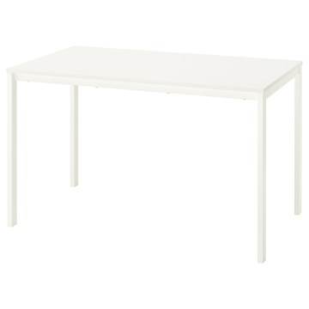 | https://www.ikea.com/kr/ko/images/products/vihals-table-white-white__1388805_pe964975_s5.jpg | output_dining_table\images\695.785.17.jpg | https://www.ikea.com/kr/ko/p/vihals-table-white-white-s69578517/ | 검토
IKEA | 095.785.15 | DINING_TABLE | VIHALS 비할스 테이블 - 그린/화이트 125x74 cm | IKEA | VIHALS 비할스 테이블 - 그린/화이트 125x74 cm. 현대적인 분위기의 깔끔하고 절제된 디자인이 다양한 인테리어 설정과 원활하게 어울려요. 멜라민 포일 테이블 상판은 기능을 갖췄을 뿐 아니라 젖은 천으로 쉽게 청소할 수 있어요. 고강도 파우더 코팅 스틸 하부프레임은 안정적이며, 녹과 부식에 강하여 시간이 흘러도 내구성이 우수합니다. 고강도 스틸을 사용함으로써 일반적인 스틸보다 적은 소재를 사용하여 자원 효율성을 극대화하고 뛰어난 내구성과 강도를 제공합니다. 4인용. 실내에서만 사용하세요. | 79900 | KRW | https://schema.org/InStock | 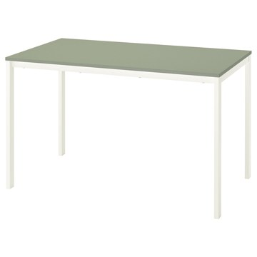 | https://www.ikea.com/kr/ko/images/products/vihals-table-green-white__1388810_pe964977_s5.jpg | output_dining_table\images\095.785.15.jpg | https://www.ikea.com/kr/ko/p/vihals-table-green-white-s09578515/ | 검토
IKEA | 395.785.14 | DINING_TABLE | VIHALS 비할스 테이블 - 그린/그린 125x74 cm | IKEA | VIHALS 비할스 테이블 - 그린/그린 125x74 cm. 현대적인 분위기의 깔끔하고 절제된 디자인이 다양한 인테리어 설정과 원활하게 어울려요. 멜라민 포일 테이블 상판은 기능을 갖췄을 뿐 아니라 젖은 천으로 쉽게 청소할 수 있어요. 고강도 파우더 코팅 스틸 하부프레임은 안정적이며, 녹과 부식에 강하여 시간이 흘러도 내구성이 우수합니다. 고강도 스틸을 사용함으로써 일반적인 스틸보다 적은 소재를 사용하여 자원 효율성을 극대화하고 뛰어난 내구성과 강도를 제공합니다. 4인용. 실내에서만 사용하세요. | 79900 | KRW | https://schema.org/InStock | 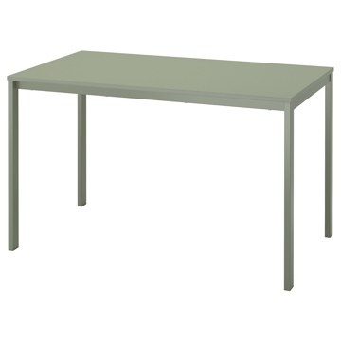 | https://www.ikea.com/kr/ko/images/products/vihals-table-green-green__1388804_pe964974_s5.jpg | output_dining_table\images\395.785.14.jpg | https://www.ikea.com/kr/ko/p/vihals-table-green-green-s39578514/ | 검토
IKEA | 895.785.16 | DINING_TABLE | VIHALS 비할스 테이블 - 화이트/그린 125x74 cm | IKEA | VIHALS 비할스 테이블 - 화이트/그린 125x74 cm. 현대적인 분위기의 깔끔하고 절제된 디자인이 다양한 인테리어 설정과 원활하게 어울려요. 멜라민 포일 테이블 상판은 기능을 갖췄을 뿐 아니라 젖은 천으로 쉽게 청소할 수 있어요. 고강도 파우더 코팅 스틸 하부프레임은 안정적이며, 녹과 부식에 강하여 시간이 흘러도 내구성이 우수합니다. 고강도 스틸을 사용함으로써 일반적인 스틸보다 적은 소재를 사용하여 자원 효율성을 극대화하고 뛰어난 내구성과 강도를 제공합니다. 4인용. 실내에서만 사용하세요. | 79900 | KRW | https://schema.org/InStock | 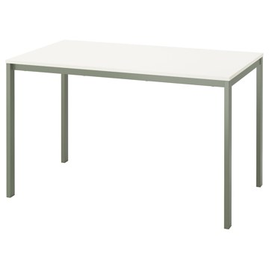 | https://www.ikea.com/kr/ko/images/products/vihals-table-white-green__1388809_pe964979_s5.jpg | output_dining_table\images\895.785.16.jpg | https://www.ikea.com/kr/ko/p/vihals-table-white-green-s89578516/ | 검토
IKEA | 294.168.57 | DINING_TABLE | DALSHULT 달스훌트 테이블 - 화이트/자작나무 185x90 cm | IKEA | DALSHULT 달스훌트 테이블 - 화이트/자작나무 185x90 cm. | 299000 | KRW | https://schema.org/InStock | 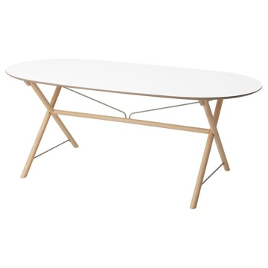 | https://www.ikea.com/kr/ko/images/products/dalshult-table-white-birch__0993483_pe820568_s5.jpg | output_dining_table\images\294.168.57.jpg | https://www.ikea.com/kr/ko/p/dalshult-table-white-birch-s29416857/ | 검토
IKEA | 105.927.37 | DINING_TABLE | VIHALS 비할스 확장형테이블 - 화이트 120/180x74 cm | IKEA | VIHALS 비할스 확장형테이블 - 화이트 120/180x74 cm. 특정 요구에 맞게 테이블의 크기를 손쉽게 조절할 수 있으므로 유연하게 활용하기 좋아요. 한 사람의 힘으로 빠르고 간편하게 테이블을 확장할 수 있습니다. 테이블 다리는 테이블이 확장되더라도 항상 테이블의 모서리에 자리하고 있어 의자를 놓을 공간도 충분합니다. 보조상판을 테이블 밑에 보관해두고 언제든지 꺼내 쓸 수 있습니다. 멜라민 포일 테이블 상판은 기능을 갖췄을 뿐 아니라 젖은 천으로 쉽게 청소할 수 있어요. 실내에서만 사용하세요. 4-6인용. | 149000 | KRW | https://schema.org/InStock | 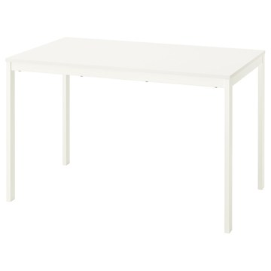 | https://www.ikea.com/kr/ko/images/products/vihals-extendable-table-white__1370472_pe958745_s5.jpg | output_dining_table\images\105.927.37.jpg | https://www.ikea.com/kr/ko/p/vihals-extendable-table-white-10592737/ | 검토
IKEA | 396.065.88 | DINING_TABLE | STOCKHOLM 2025 스톡홀름 2025 테이블 - 참나무무늬목/참나무무늬목 230x90 cm | IKEA | STOCKHOLM 2025 스톡홀름 2025 테이블 - 참나무무늬목/참나무무늬목 230x90 cm. 고품질 참나무 무늬목에 투명 아크릴 래커 마감이 적용되어 내구성이 우수하고 깔끔하며 자연스러운 느낌이 돋보여요. 기능과 디자인이 만난 제품이에요. 연결 부품으로 번거로움 없이 손쉽게 조립해 보세요. 다리별로 고정부품이 한 개씩이라서 간단하고 효율적으로 설치할 수 있습니다. STOCKHOLM 스톡홀름 식탁은 공간과 취향에 따라 원형과 타원형 디자인 중에서 선택할 수 있어요. 실내에서만 사용하세요. 6-8인용. | 799000 | KRW | https://schema.org/InStock | 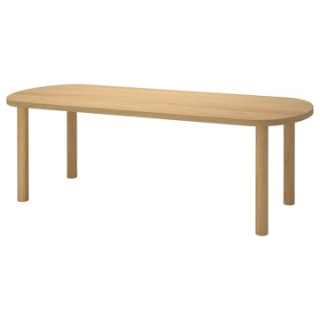 | https://www.ikea.com/kr/ko/images/products/stockholm-2025-table-oak-veneer-oak-veneer__1373060_pe959872_s5.jpg | output_dining_table\images\396.065.88.jpg | https://www.ikea.com/kr/ko/p/stockholm-2025-table-oak-veneer-oak-veneer-s39606588/ | 검토
IKEA | 295.785.19 | DINING_TABLE | VIHALS 비할스 테이블 - 화이트/화이트 74x74 cm | IKEA | VIHALS 비할스 테이블 - 화이트/화이트 74x74 cm. 작지만 깔끔한 디자인으로 좁은 공간에서도 쉽고 편하게 사용할 수 있습니다. 현대적인 분위기의 깔끔하고 절제된 디자인이 다양한 인테리어 설정과 원활하게 어울려요. 멜라민 포일 테이블 상판은 기능을 갖췄을 뿐 아니라 젖은 천으로 쉽게 청소할 수 있어요. 고강도 파우더 코팅 스틸 하부프레임은 안정적이며, 녹과 부식에 강하여 시간이 흘러도 내구성이 우수합니다. 2인용. 실내에서만 사용하세요. | 65000 | KRW | https://schema.org/InStock | 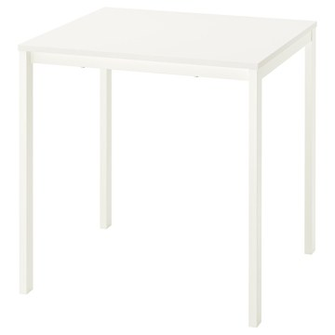 | https://www.ikea.com/kr/ko/images/products/vihals-table-white-white__1388807_pe964980_s5.jpg | output_dining_table\images\295.785.19.jpg | https://www.ikea.com/kr/ko/p/vihals-table-white-white-s29578519/ | 검토
IKEA | 094.203.94 | DINING_TABLE | SANDSBERG 산스베리 테이블 - 블랙 110x67 cm | IKEA | SANDSBERG 산스베리 테이블 - 블랙 110x67 cm. 슬림한 디자인이어서 실내 공간을 많이 차지하지 않고 인테리어와 조화롭게 어우러집니다. 내구성이 튼튼해 매일 사용해도 끄떡없어요. 견고한 메탈 테이블 프레임과 내구성이 좋고 매끄러운 멜라민 테이블 상판으로 이루어졌어요. 실내에서만 사용하세요. 4인용. 지역사회의 규칙에 따라 재활용 또는 에너지 회수를 위해 분리 배출할 수 있습니다. | 66900 | KRW | https://schema.org/InStock | 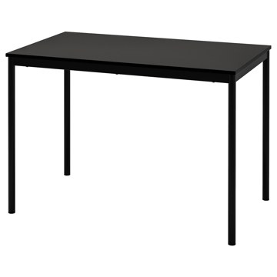 | https://www.ikea.com/kr/ko/images/products/sandsberg-table-black__1074348_pe856162_s5.jpg | output_dining_table\images\094.203.94.jpg | https://www.ikea.com/kr/ko/p/sandsberg-table-black-s09420394/ | 검토
IKEA | 295.899.71 | DINING_TABLE | VIHALS 비할스 테이블 - 화이트/화이트 107 cm | IKEA | VIHALS 비할스 테이블 - 화이트/화이트 107 cm. 현대적인 분위기의 깔끔하고 절제된 디자인이 다양한 인테리어 설정과 원활하게 어울려요. 둥근 모양의 테이블에서는 모두가 서로를 볼 수 있기 때문에 친목을 다지기에 더욱 좋아요. 멜라민 포일 테이블 상판은 기능을 갖췄을 뿐 아니라 젖은 천으로 쉽게 청소할 수 있어요. 고강도 파우더 코팅 스틸 하부프레임은 안정적이며, 녹과 부식에 강하여 시간이 흘러도 내구성이 우수합니다. 4인용. 실내에서만 사용하세요. | 99900 | KRW | https://schema.org/InStock | 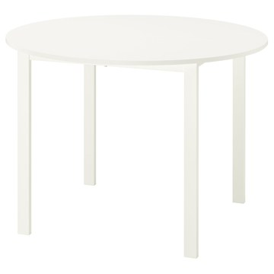 | https://www.ikea.com/kr/ko/images/products/vihals-table-white-white__1388806_pe964976_s5.jpg | output_dining_table\images\295.899.71.jpg | https://www.ikea.com/kr/ko/p/vihals-table-white-white-s29589971/ | 검토
IKEA | 805.940.59 | DINING_TABLE | TONSTAD 톤스타드 테이블 - 참나무무늬목 200x85 cm | IKEA | TONSTAD 톤스타드 테이블 - 참나무무늬목 200x85 cm. 브러시드 무광택 참나무 무늬목과 부드럽고 둥근 모서리가 특징인 이 6인용 테이블은 일상에서 가장 좋아하는 장소가 될 거예요. 견고한 목재 다리와 천연 목재 무늬목 표면으로 이루어진 안정적인 구조, 얼룩과 마모를 방지하기 위해 여러 겹으로 스테인 및 래커 처리하여 걱정 없이 매 순간을 즐길 수 있어요. 테이블마다 나무 특유의 다양한 나뭇결과 자연스러운 색감을 고스란히 담고 있어 독특한 매력을 느낄 수 있어요. 실내에서만 사용하세요. 6인용. | 499000 | KRW | https://schema.org/InStock | 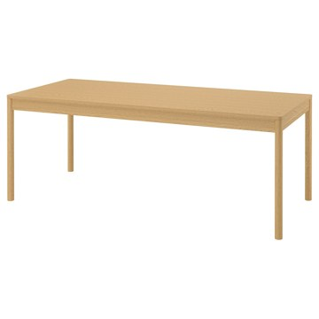 | https://www.ikea.com/kr/ko/images/products/tonstad-table-oak-veneer__1467537_pe995760_s5.jpg | output_dining_table\images\805.940.59.jpg | https://www.ikea.com/kr/ko/p/tonstad-table-oak-veneer-80594059/ | 검토
IKEA | 605.999.44 | DINING_TABLE | TONSTAD 톤스타드 테이블 - 오프화이트 200x85 cm | IKEA | TONSTAD 톤스타드 테이블 - 오프화이트 200x85 cm. 부드럽고 둥근 모서리가 특징인 이 무광 오프화이트 6인용 테이블은 일상에서 가장 좋아하는 장소가 될 거예요. 견고한 목재 다리와 기능적이며 젖은 천으로 쉽게 닦을 수 있는 래커 처리된 매끄러운 멜라민 상판으로 이루어진 안정적인 구조입니다. TONSTAD 톤스타드 의자와 완벽하게 어우러지도록 디자인했어요. GRÖNSTA 그뢴스타, TOSSBERG 토스베리, KRYLBO 크륄보 의자도 여러 스타일과 잘 어울려요. 실내에서만 사용하세요. 6인용. | 399000 | KRW | https://schema.org/InStock | 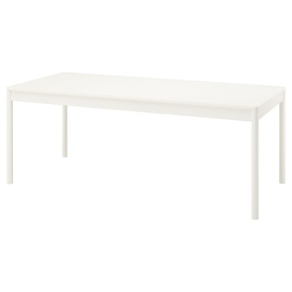 | https://www.ikea.com/kr/ko/images/products/tonstad-table-off-white__1393513_pe966269_s5.jpg | output_dining_table\images\605.999.44.jpg | https://www.ikea.com/kr/ko/p/tonstad-table-off-white-60599944/ | 검토
IKEA | 803.657.17 | DINING_TABLE | LISABO 리사보 테이블 - 물푸레무늬목 140x78 cm | IKEA | LISABO 리사보 테이블 - 물푸레무늬목 140x78 cm. LISABO 리사보 테이블 시리즈는 스마트한 구조와 하나의 공예품처럼 보이는 스타일로 2016 레드닷 디자인 어워드를 수상했어요. 다리 한 개당 고정장치 한 개로 편하게 조립할 수 있습니다. 물푸레나무는 튼튼한 하드우드 소재로 나뭇결이 아름답습니다. 물푸레나무 무늬목 상판과 자작나무 원목 다리가 자연스럽고 따뜻한 느낌을 줍니다. 가장 엄격한 기준의 안정성, 내구성 및 안전도 테스트를 통과한 테이블입니다. 수년 동안 매일같이 사용해도 튼튼합니다. 4인용. | 0 | KRW |  | 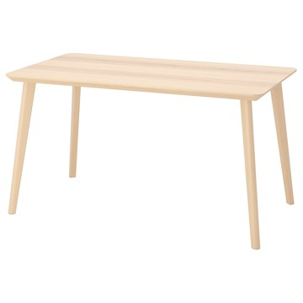 | https://www.ikea.com/kr/ko/images/products/lisabo-table-ash-veneer__0737105_pe740883_s5.jpg | output_dining_table\images\803.657.17.jpg | https://www.ikea.com/kr/ko/p/lisabo-table-ash-veneer-80365717/ | 검토
IKEA | 303.824.51 | DINING_TABLE | LISABO 리사보 테이블 - 블랙/물푸레무늬목 140x78 cm | IKEA | LISABO 리사보 테이블 - 블랙/물푸레무늬목 140x78 cm. LISABO 리사보 테이블 시리즈는 스마트한 구조와 하나의 공예품처럼 보이는 스타일로 2016 레드닷 디자인 어워드를 수상했어요. 다리 한 개당 고정장치 한 개로 편하게 조립할 수 있습니다. 다리는 내구성이 뛰어난 원목소재로 제작되었습니다. 가장 엄격한 기준의 안정성, 내구성 및 안전도 테스트를 통과한 테이블입니다. 수년 동안 매일같이 사용해도 튼튼합니다. 4인용. 실내에서만 사용하세요. LISABO/리사보 시리즈의 다른 제품과 함께 사용할 수 있 습니다. | 0 | KRW |  | 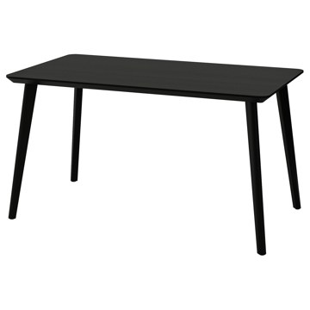 | https://www.ikea.com/kr/ko/images/products/lisabo-table-black-ash-veneer__0737106_pe740884_s5.jpg | output_dining_table\images\303.824.51.jpg | https://www.ikea.com/kr/ko/p/lisabo-table-black-ash-veneer-30382451/ | 검토
IKEA | 793.249.97 | DINING_TABLE | DOCKSTA 독스타 테이블 - 화이트/화이트 103 cm | IKEA | DOCKSTA 독스타 테이블 - 화이트/화이트 103 cm. 둥근 모양의 테이블에서는 모두가 서로를 볼 수 있기 때문에 친목을 다지기에 더욱 좋아요. 라미네이트 소재의 표면은 내구성이 높고 청소가 쉬우며 사용량이 많아도 끄떡없습니다. 이 테이블은 가정 외 일반적인 공공장소에서 사용할 수 있도록 테스트를 거쳤으며 EN 15372 표준의 안전성 및 내구성, 안정성 기준에 부합합니다. 4인용. 본 제품은 재생이 가능하며 에너지를 재생하는데 사용할 수도 있습니다. | 249000 | KRW | https://schema.org/InStock | 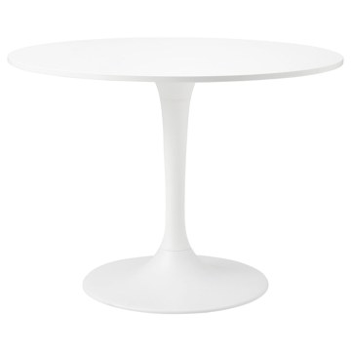 | https://www.ikea.com/kr/ko/images/products/docksta-table-white-white__0803262_pe768820_s5.jpg | output_dining_table\images\793.249.97.jpg | https://www.ikea.com/kr/ko/p/docksta-table-white-white-s79324997/ | 검토
IKEA | 905.294.69 | DINING_TABLE | PINNTORP 핀토르프 게이트레그 테이블 - 라이트 스테인 브라운/화이트스테인 소나무 67/124x75 cm | IKEA | PINNTORP 핀토르프 게이트레그 테이블 - 라이트 스테인 브라운/화이트스테인 소나무 67/124x75 cm. 작지만 깔끔한 디자인으로 좁은 공간에서도 쉽고 편하게 사용할 수 있습니다. 소나무 원목은 시간이 흐를수록 그 아름다움이 진해지고 저마다의 개성이 강해지는 천연 소재입니다. 튼튼한 원목 프레임에 산뜻한 화이트 컬러로 스테인 처리를 해서 우울한 날씨에도 분위기를 밝혀줄 거예요. 나뭇결이 그대로 보이기 때문에 따뜻하고 자연스러운 느낌을 줍니다. 실내에서만 사용하세요. 2-4인용. | 199000 | KRW | https://schema.org/InStock | 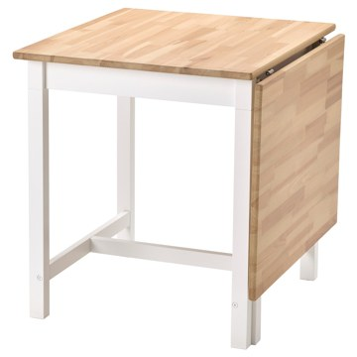 | https://www.ikea.com/kr/ko/images/products/pinntorp-gateleg-table-light-brown-stained-white-stained-pine__1118101_pe872927_s5.jpg | output_dining_table\images\905.294.69.jpg | https://www.ikea.com/kr/ko/p/pinntorp-gateleg-table-light-brown-stained-white-stained-pine-90529469/ | 검토
IKEA | 704.223.94 | DINING_TABLE | NORDEN 노르덴 게이트레그 테이블 - 화이트 26/89/152x80 cm | IKEA | NORDEN 노르덴 게이트레그 테이블 - 화이트 26/89/152x80 cm. 작지만 깔끔한 디자인으로 좁은 공간에서도 쉽고 편하게 사용할 수 있습니다. 2~4인용 드롭리프 식탁으로 식탁의 크기를 조절할 수 있습니다. 상판 밑에 서랍 6개가 있어서 식기도구와 냅킨, 양초 등을 수납할 수 있습니다. 크기 조절이 가능한 테이블은 FRÖSVI 프뢰스비 접이식 의자, TEODORES 테오도레스 적층식 의자, 쌓아둘 수 있는 KYRRE 쉬레 스툴과 사용하기 좋습니다. 2-4인용. 실내에서만 사용하세요. | 299000 | KRW | https://schema.org/InStock | 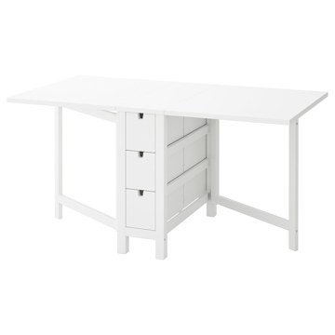 | https://www.ikea.com/kr/ko/images/products/norden-gateleg-table-white__0737112_pe740886_s5.jpg | output_dining_table\images\704.223.94.jpg | https://www.ikea.com/kr/ko/p/norden-gateleg-table-white-70422394/ | 검토
IKEA | 804.238.83 | DINING_TABLE | NORDEN 노르덴 게이트레그 테이블 - 자작나무 26/89/152x80 cm | IKEA | NORDEN 노르덴 게이트레그 테이블 - 자작나무 26/89/152x80 cm. 작지만 깔끔한 디자인으로 좁은 공간에서도 쉽고 편하게 사용할 수 있습니다. 2~4인용 드롭리프 식탁으로 식탁의 크기를 조절할 수 있습니다. 상판 밑에 서랍 6개가 있어서 식기도구와 냅킨, 양초 등을 수납할 수 있습니다. 크기 조절이 가능한 테이블은 FRÖSVI 프뢰스비 접이식 의자, TEODORES 테오도레스 적층식 의자, 쌓아둘 수 있는 KYRRE 쉬레 스툴과 사용하기 좋습니다. 2-4인용. 실내에서만 사용하세요. | 399000 | KRW | https://schema.org/InStock | 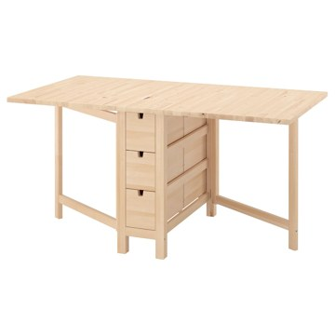 | https://www.ikea.com/kr/ko/images/products/norden-gateleg-table-birch__1457135_pe992560_s5.jpg | output_dining_table\images\804.238.83.jpg | https://www.ikea.com/kr/ko/p/norden-gateleg-table-birch-80423883/ | 검토
IKEA | 805.940.64 | DINING_TABLE | TONSTAD 톤스타드 테이블 - 참나무무늬목 150x80 cm | IKEA | TONSTAD 톤스타드 테이블 - 참나무무늬목 150x80 cm. 브러시드 무광택 참나무 무늬목과 부드럽고 둥근 모서리가 특징인 이 4인용 테이블은 일상에서 가장 좋아하는 장소가 될 거예요. 견고한 목재 다리와 천연 목재 무늬목 표면으로 이루어진 안정적인 구조, 얼룩과 마모를 방지하기 위해 여러 겹으로 스테인 및 래커 처리하여 걱정 없이 매 순간을 즐길 수 있어요. 테이블마다 나무 특유의 다양한 나뭇결과 자연스러운 색감을 고스란히 담고 있어 독특한 매력을 느낄 수 있어요. 실내에서만 사용하세요. 4인용. | 399000 | KRW | https://schema.org/InStock | 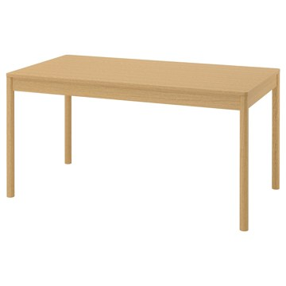 | https://www.ikea.com/kr/ko/images/products/tonstad-table-oak-veneer__1467538_pe995759_s5.jpg | output_dining_table\images\805.940.64.jpg | https://www.ikea.com/kr/ko/p/tonstad-table-oak-veneer-80594064/ | 검토
IKEA | 206.000.63 | DINING_TABLE | TONSTAD 톤스타드 테이블 - 오프화이트 150x80 cm | IKEA | TONSTAD 톤스타드 테이블 - 오프화이트 150x80 cm. 부드럽고 둥근 모서리가 특징인 이 무광 오프화이트 4인용 테이블은 일상에서 가장 좋아하는 장소가 될 거예요. 견고한 목재 다리와 기능적이며 젖은 천으로 쉽게 닦을 수 있는 래커 처리된 매끄러운 멜라민 상판으로 이루어진 안정적인 구조입니다. TONSTAD 톤스타드 의자와 완벽하게 어우러지도록 디자인했어요. GRÖNSTA 그뢴스타, TOSSBERG 토스베리, KRYLBO 크륄보 의자도 여러 스타일과 잘 어울려요. 실내에서만 사용하세요. 4인용. | 299000 | KRW | https://schema.org/InStock | 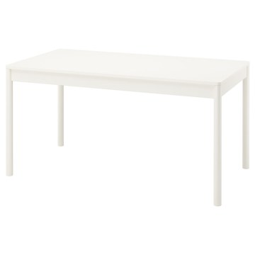 | https://www.ikea.com/kr/ko/images/products/tonstad-table-off-white__1393508_pe966264_s5.jpg | output_dining_table\images\206.000.63.jpg | https://www.ikea.com/kr/ko/p/tonstad-table-off-white-20600063/ | 검토
IKEA | 206.007.94 | DINING_TABLE | ÅLHULT 올훌트 테이블 - 블랙/브라운 120x80 cm | IKEA | ÅLHULT 올훌트 테이블 - 블랙/브라운 120x80 cm. ÅLHULT 올훌트 테이블은 물푸레무늬목 표면에 목재의 자연미를 보호하고 쉽게 관리할 수 있도록 약간의 색조를 넣어 투명 래커 처리했습니다. 물푸레나무 무늬목의 나뭇결이 각각 달라서 테이블마다 조금씩 다른 개성을 느낄 수 있습니다. ÅLHULT 올훌트 의자 및 벤치와 함께 사용하면 조화로운 다이닝 공간을 꾸밀 수 있습니다. 실내에서만 사용하세요. 4인용. 바닥이 긁히는 것을 방지하려면 별도 판매되는 TRIXIG 트릭시그 바닥보호스티커를 사용하세요. | 199000 | KRW | https://schema.org/InStock | 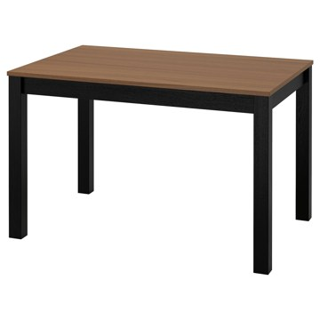 | https://www.ikea.com/kr/ko/images/products/alhult-table-black-brown__1403278_pe969285_s5.jpg | output_dining_table\images\206.007.94.jpg | https://www.ikea.com/kr/ko/p/alhult-table-black-brown-20600794/ | 검토
IKEA | 606.007.68 | DINING_TABLE | ÅLHULT 올훌트 테이블 - 베이지/브라운 120x80 cm | IKEA | ÅLHULT 올훌트 테이블 - 베이지/브라운 120x80 cm. ÅLHULT 올훌트 테이블은 물푸레무늬목 표면에 목재의 자연미를 보호하고 쉽게 관리할 수 있도록 약간의 색조를 넣어 투명 래커 처리했습니다. 물푸레나무 무늬목의 나뭇결이 각각 달라서 테이블마다 조금씩 다른 개성을 느낄 수 있습니다. ÅLHULT 올훌트 의자 및 벤치와 함께 사용하면 조화로운 다이닝 공간을 꾸밀 수 있습니다. 실내에서만 사용하세요. 4인용. 바닥이 긁히는 것을 방지하려면 별도 판매되는 TRIXIG 트릭시그 바닥보호스티커를 사용하세요. | 199000 | KRW | https://schema.org/InStock | 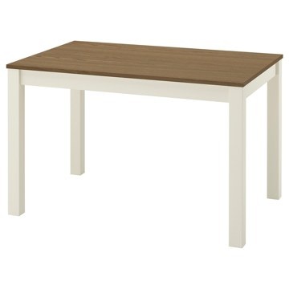 | https://www.ikea.com/kr/ko/images/products/alhult-table-beige-brown__1403289_pe969280_s5.jpg | output_dining_table\images\606.007.68.jpg | https://www.ikea.com/kr/ko/p/alhult-table-beige-brown-60600768/ | 검토
IKEA | 804.164.96 | DINING_TABLE | LISABO 리사보 테이블 - 블랙/물푸레무늬목 105 cm | IKEA | LISABO 리사보 테이블 - 블랙/물푸레무늬목 105 cm. LISABO 리사보 테이블 시리즈는 스마트한 구조와 하나의 공예품처럼 보이는 스타일로 2016 레드닷 디자인 어워드를 수상했어요. 다리 한 개당 고정장치 한 개로 편하게 조립할 수 있습니다. 물푸레나무는 튼튼한 하드우드 소재로 나뭇결이 아름답습니다. 물푸레나무 무늬목 상판과 자작나무 원목 다리가 자연스럽고 따뜻한 느낌을 줍니다. 테이블 다리는 내구성이 뛰어난 천연 소재인 원목으로 제작되었습니다. 4인용. 실내에서만 사용하세요. | 249000 | KRW | https://schema.org/InStock | 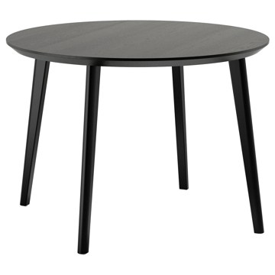 | https://www.ikea.com/kr/ko/images/products/lisabo-table-black-ash-veneer__0631796_pe695205_s5.jpg | output_dining_table\images\804.164.96.jpg | https://www.ikea.com/kr/ko/p/lisabo-table-black-ash-veneer-80416496/ | 검토
IKEA | 604.164.97 | DINING_TABLE | LISABO 리사보 테이블 - 물푸레무늬목 105 cm | IKEA | LISABO 리사보 테이블 - 물푸레무늬목 105 cm. LISABO 리사보 테이블 시리즈는 스마트한 구조와 하나의 공예품처럼 보이는 스타일로 2016 레드닷 디자인 어워드를 수상했어요. 다리 한 개당 고정장치 한 개로 편하게 조립할 수 있습니다. 물푸레나무는 튼튼한 하드우드 소재로 나뭇결이 아름답습니다. 물푸레나무 무늬목 상판과 자작나무 원목 다리가 자연스럽고 따뜻한 느낌을 줍니다. 가장 엄격한 기준의 안정성, 내구성 및 안전도 테스트를 통과한 테이블입니다. 수년 동안 매일같이 사용해도 튼튼합니다. 4인용. 실내에서만 사용하세요. | 249000 | KRW | https://schema.org/InStock | 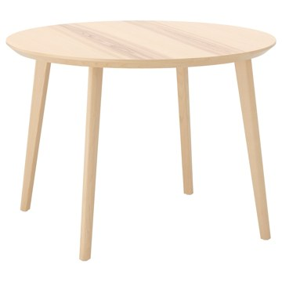 | https://www.ikea.com/kr/ko/images/products/lisabo-table-ash-veneer__0631745_pe695175_s5.jpg | output_dining_table\images\604.164.97.jpg | https://www.ikea.com/kr/ko/p/lisabo-table-ash-veneer-60416497/ | 검토
IKEA | 604.492.66 | DINING_TABLE | VOXLÖV 복슬뢰브 식탁 - 라이트 대나무 180x90 cm | IKEA | VOXLÖV 복슬뢰브 식탁 - 라이트 대나무 180x90 cm. 앞을 가로막는 다리가 없기 때문에 길이가 짧은 테이블 옆쪽에도 편하게 앉을 수 있어요. 모서리를 둥글게 처리해서 좁은 공간에서 아이와 함께하는 생활에도 안전한 선택이에요. 매끄러운 대나무 표면은 청소와 관리가 쉽습니다. 대나무는 천연 섬유이며 시간이 지나면 색이 변할 수도 있습니다. 4-6인용. 실내에서만 사용하세요. | 399000 | KRW | https://schema.org/InStock | 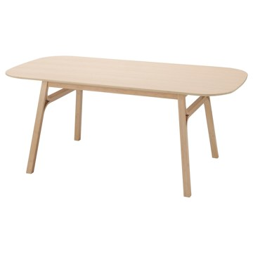 | https://www.ikea.com/kr/ko/images/products/voxloev-dining-table-light-bamboo__0997396_pe822660_s5.jpg | output_dining_table\images\604.492.66.jpg | https://www.ikea.com/kr/ko/p/voxloev-dining-table-light-bamboo-60449266/ | 검토
IKEA | 305.927.36 | DINING_TABLE | VIHALS 비할스 확장형테이블 - 화이트 84/120x74 cm | IKEA | VIHALS 비할스 확장형테이블 - 화이트 84/120x74 cm. 특정 요구에 맞게 테이블의 크기를 손쉽게 조절할 수 있으므로 유연하게 활용하기 좋아요. 한 사람의 힘으로 빠르고 간편하게 테이블을 확장할 수 있습니다. 테이블 다리는 테이블이 확장되더라도 항상 테이블의 모서리에 자리하고 있어 의자를 놓을 공간도 충분합니다. 보조상판을 테이블 밑에 보관해두고 언제든지 꺼내 쓸 수 있습니다. 멜라민 포일 테이블 상판은 기능을 갖췄을 뿐 아니라 젖은 천으로 쉽게 청소할 수 있어요. 실내에서만 사용하세요. 2-4인용. | 119000 | KRW | https://schema.org/InStock | 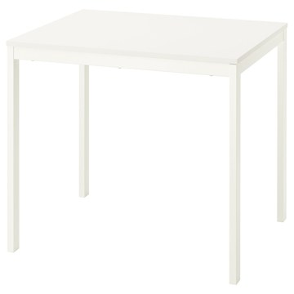 | https://www.ikea.com/kr/ko/images/products/vihals-extendable-table-white__1370484_pe958738_s5.jpg | output_dining_table\images\305.927.36.jpg | https://www.ikea.com/kr/ko/p/vihals-extendable-table-white-30592736/ | 검토
IKEA | 404.192.65 | DINING_TABLE | SKOGSTA 스콕스타 식탁 - 아카시아나무/블랙 235x100 cm | IKEA | SKOGSTA 스콕스타 식탁 - 아카시아나무/블랙 235x100 cm. 테이블마다 원목 특유의 다양한 나뭇결과 자연스러운 색감을 고스란히 담고 있어 독특한 개성을 지닙니다. SKOGSTA 스콕스타 의자와 완벽하게 어우러지도록 디자인되었어요. NORDVIKEN 노르드비켄, BERGMUND 베리문드 의자와도 잘 어울려 색다른 스타일로 연출하기 좋아요. 음식점 같은 공공 장소에서 사용할 수 있도록 테스트를 거치고 승인을 받았습니다. 즉 내구성이 뛰어나고 일상적으로 광범위하게 사용할 수 있습니다. 실내에서만 사용하세요. 6-8인용. | 699000 | KRW | https://schema.org/InStock | 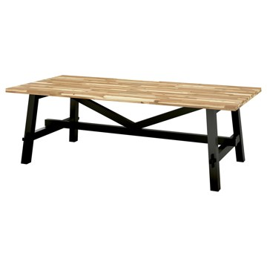 | https://www.ikea.com/kr/ko/images/products/skogsta-dining-table-acacia-black__1499941_pe1006841_s5.jpg | output_dining_table\images\404.192.65.jpg | https://www.ikea.com/kr/ko/p/skogsta-dining-table-acacia-black-40419265/ | 검토
IKEA | 806.118.79 | DINING_TABLE | SKOGSTA 스콕스타 테이블 - 아카시아나무 235x100 cm | IKEA | SKOGSTA 스콕스타 테이블 - 아카시아나무 235x100 cm. 테이블마다 원목 특유의 다양한 나뭇결과 자연스러운 색감을 고스란히 담고 있어 독특한 개성을 지닙니다. 섬유질 밀도가 높아 내구성이 좋고 견고한 천연 원목인 아카시아 나무로 만들었습니다. 아카시아는 짙은 브라운 색상과 아름다운 나뭇결을 지닌 목재입니다. 내구성이 우수하며 흠집이 잘 생기지 않고 습기에 강하여 자주 사용하는 가구에 사용하기 좋습니다. 시간이 지나면 조금 더 짙어집니다. 실내에서만 사용하세요. 6-8인용. | 699000 | KRW | https://schema.org/InStock | 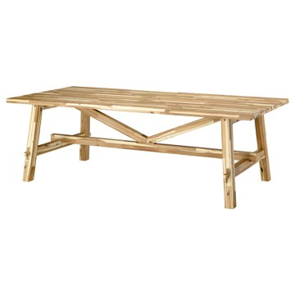 | https://www.ikea.com/kr/ko/images/products/skogsta-table-acacia__1542802_pe1018530_s5.jpg | output_dining_table\images\806.118.79.jpg | https://www.ikea.com/kr/ko/p/skogsta-table-acacia-80611879/ | 검토
IKEA | 305.637.72 | DINING_TABLE | LISABO 리사보 테이블 - 물푸레무늬목 200x78 cm | IKEA | LISABO 리사보 테이블 - 물푸레무늬목 200x78 cm. LISABO 리사보 테이블 시리즈는 스마트한 구조와 하나의 공예품처럼 보이는 스타일로 2016 레드닷 디자인 어워드를 수상했어요. 다리 한 개당 고정장치 한 개로 편하게 조립할 수 있습니다. 물푸레나무 무늬목 상판과 자작나무 원목 다리가 자연스럽고 따뜻한 느낌을 줍니다. 물푸레나무는 튼튼한 하드우드 소재로 나뭇결이 아름답습니다. 가장 엄격한 기준의 안정성, 내구성 및 안전도 테스트를 통과한 테이블입니다. 수년 동안 매일같이 사용해도 튼튼합니다. 6-8인용. | 349000 | KRW | https://schema.org/InStock | 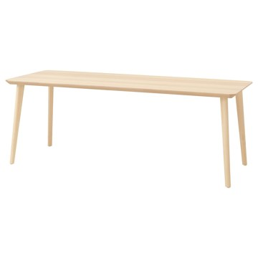 | https://www.ikea.com/kr/ko/images/products/lisabo-table-ash-veneer__1265108_pe927510_s5.jpg | output_dining_table\images\305.637.72.jpg | https://www.ikea.com/kr/ko/p/lisabo-table-ash-veneer-30563772/ | 검토
IKEA | 005.637.83 | DINING_TABLE | LISABO 리사보 테이블 - 블랙/물푸레무늬목 200x78 cm | IKEA | LISABO 리사보 테이블 - 블랙/물푸레무늬목 200x78 cm. LISABO 리사보 테이블 시리즈는 스마트한 구조와 하나의 공예품처럼 보이는 스타일로 2016 레드닷 디자인 어워드를 수상했어요. 다리 한 개당 고정장치 한 개로 편하게 조립할 수 있습니다. 목재 무늬목 결의 자연스러운 구조가 블랙 색상 덕분에 더 돋보입니다. 다리는 내구성이 뛰어난 원목소재로 제작되었습니다. 가장 엄격한 기준의 안정성, 내구성 및 안전도 테스트를 통과한 테이블입니다. 수년 동안 매일같이 사용해도 튼튼합니다. 6-8인용. 실내에서만 사용하세요. | 349000 | KRW | https://schema.org/InStock | 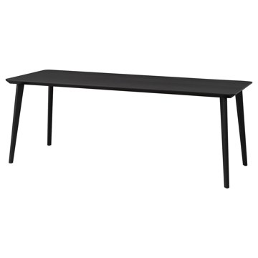 | https://www.ikea.com/kr/ko/images/products/lisabo-table-black-ash-veneer__1221466_pe913819_s5.jpg | output_dining_table\images\005.637.83.jpg | https://www.ikea.com/kr/ko/p/lisabo-table-black-ash-veneer-00563783/ | 검토
IKEA | 704.008.96 | DINING_TABLE | STRANDTORP 스트란드토르프 확장형테이블 - 브라운 150/205/260x95 cm | IKEA | STRANDTORP 스트란드토르프 확장형테이블 - 브라운 150/205/260x95 cm. 포함된 자체 보관 상판을 사용해 이 쓰리인원(3-in-1) 테이블의 크기를 손쉽게 4인용, 6인용 또는 8인용으로 변경할 수 있습니다. 의자를 추가해 최대 10명이 앉을 수도 있습니다. 자체 보관 상판 2개를 간편하게 꺼내 테이블을 확장할 수 있으며, 손님이 떠나면 쉽게 분리하여 테이블 상판 아래에 접어 넣을 수 있습니다. 다크브라운 테이블의 원목 베니어 상판은 내구성을 위해 스테인과 래커로 처리했으며 자연스러운 나무 질감이 돋보입니다. | 699000 | KRW | https://schema.org/InStock | 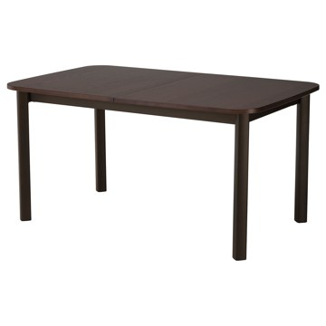 | https://www.ikea.com/kr/ko/images/products/strandtorp-extendable-table-brown__0926900_pe789586_s5.jpg | output_dining_table\images\704.008.96.jpg | https://www.ikea.com/kr/ko/p/strandtorp-extendable-table-brown-70400896/ | 검토
IKEA | 796.065.86 | DINING_TABLE | STOCKHOLM 2025 스톡홀름 2025 테이블 - 참나무무늬목/참나무무늬목 115 cm | IKEA | STOCKHOLM 2025 스톡홀름 2025 테이블 - 참나무무늬목/참나무무늬목 115 cm. 고품질 참나무 무늬목에 투명 아크릴 래커 마감이 적용되어 내구성이 우수하고 깔끔하며 자연스러운 느낌이 돋보여요. 기능과 디자인이 만난 제품이에요. 연결 부품으로 번거로움 없이 손쉽게 조립해 보세요. 다리별로 고정부품이 한 개씩이라서 간단하고 효율적으로 설치할 수 있습니다. STOCKHOLM 스톡홀름 식탁은 공간과 취향에 따라 원형과 타원형 디자인 중에서 선택할 수 있어요. 실내에서만 사용하세요. 4인용. | 599000 | KRW | https://schema.org/InStock | 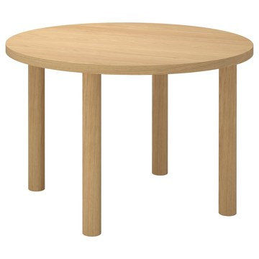 | https://www.ikea.com/kr/ko/images/products/stockholm-2025-table-oak-veneer-oak-veneer__1373056_pe959868_s5.jpg | output_dining_table\images\796.065.86.jpg | https://www.ikea.com/kr/ko/p/stockholm-2025-table-oak-veneer-oak-veneer-s79606586/ | 검토
IKEA | 606.179.62 | DINING_TABLE | IKEA PS 2026 이케아 피에스 2026 테이블 - 그린 96 cm | IKEA | IKEA PS 2026 이케아 피에스 2026 테이블 - 그린 96 cm. 견고한 금속 다리와 매트그린 컬러가 돋보이는 깔끔한 4인용 테이블로, 작은 공간에 딱 맞는 사이즈입니다. 둥근 형태로 즐거운 시간을 함께하기에 좋은 테이블이에요. 모두가 자연스럽게 대화에 참여할 수 있도록 해줘요. 매트그린 색상을 여러 겹으로 칠해 매끄러운 마감 처리를 했으며, 젖은 천으로 쉽게 닦아 청소할 수 있습니다. 실내에서만 사용하세요. 4인용. 바닥이 긁히는 것을 방지하려면 별도 판매되는 TRIXIG 트릭시그 바닥보호스티커를 사용하세요. | 149000 | KRW | https://schema.org/InStock | 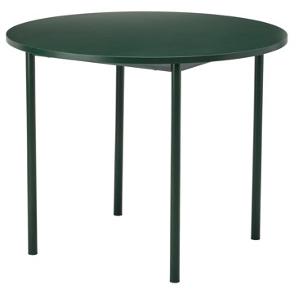 | https://www.ikea.com/kr/ko/images/products/ikea-ps-2026-table-green__1481306_pe1000491_s5.jpg | output_dining_table\images\606.179.62.jpg | https://www.ikea.com/kr/ko/p/ikea-ps-2026-table-green-60617962/ | 검토
IKEA | 105.927.61 | DINING_TABLE | VIHALS 비할스 의자 - 화이트/티블레뷔 베이지-그레이 | IKEA | VIHALS 비할스 의자 - 화이트/티블레뷔 베이지-그레이. 등받이와 시트의 폼 패딩 덕분에 식탁에서 편안하게 앉을 수 있죠. 커버형 등받이는 등을 편안하게 받쳐줍니다. 쿠션형 의자 시트가 체중을 고르게 분산시켜 주고 엉덩이뼈에 가해지는 압력을 줄여주기 때문이에요. 의자커버는 따로 분리하여 세탁기로 세탁할 수 있습니다. 고강도 스틸을 사용함으로써 일반적인 스틸보다 적은 소재를 사용하여 자원 효율성을 극대화하고 뛰어난 내구성과 강도를 제공합니다. 최대 7개 적재 가능 | 49900 | KRW | https://schema.org/InStock | 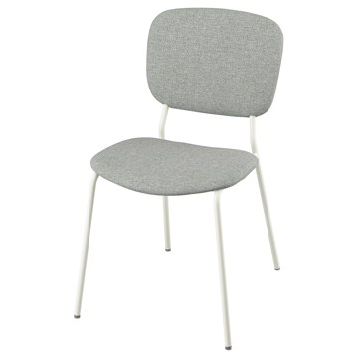 | https://www.ikea.com/kr/ko/images/products/vihals-chair-white-tibbleby-beige-grey__1370476_pe958749_s5.jpg | output_dining_table\images\105.927.61.jpg | https://www.ikea.com/kr/ko/p/vihals-chair-white-tibbleby-beige-grey-10592761/ | 검토
IKEA | 705.209.07 | DINING_TABLE | BLÅSVERK 블로스베르크 펜던트등 - 베이지 37 cm | IKEA | BLÅSVERK 블로스베르크 펜던트등 - 베이지 37 cm. 직접조명과 전체조명으로 모두 사용할 수 있고 식탁을 멋지게 밝혀줍니다. 조명은 별도구매입니다. LED전구 E26 구형 오팔 화이트 사용을 권장합니다. 천장 고리에 매다세요. 천장 후크는 포함되어 있지 않습니다. 특별한 쓰레기 처리가 필요할 수 있습니다. 자세한 내용은 지역 당국에 문의하세요. 일반 조명/전등갓을 사용할 경우, 그리고 고르게 발산되는 확산된 빛을 원할 경우 불투명 전구를 사용하세요. | 39900 | KRW | https://schema.org/InStock | 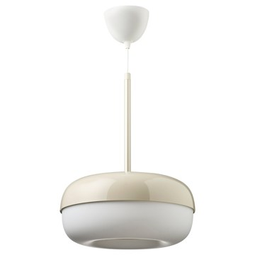 | https://www.ikea.com/kr/ko/images/products/blasverk-pendant-lamp-beige__1150244_pe884434_s5.jpg | output_dining_table\images\705.209.07.jpg | https://www.ikea.com/kr/ko/p/blasverk-pendant-lamp-beige-70520907/ | 검토
IKEA | 301.652.16 | DINING_TABLE | URBAN 우르반 어린이의자 - 화이트 | IKEA | URBAN 우르반 어린이의자 - 화이트. 아이가 식탁에서 편안한 높이에 앉을 수 있습니다. 깨끗하게 잘 닦입니다. 쌓아서 보관할 수 있어 공간이 절약됩니다. 만 3세 이상 사용 가능 이 의자는 가정용 및 공공사용 적합성 검사를 마쳤으며 EN 1022 : 2018, EN 1728 : 2012 및 AC : 2013 표준에 명시된 안전, 내구성 및 안정성에 대한 요구 사항을 충족합니다. | 59900 | KRW | https://schema.org/InStock | 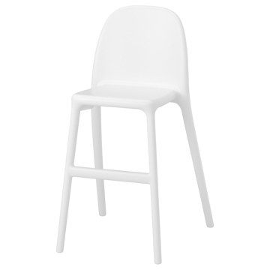 | https://www.ikea.com/kr/ko/images/products/urban-junior-chair-white__0727935_pe735948_s5.jpg | output_dining_table\images\301.652.16.jpg | https://www.ikea.com/kr/ko/p/urban-junior-chair-white-30165216/ | 검토
IKEA | 705.376.63 | DINING_TABLE | ÄRTBUSKE 에르트부스케 꽃병/물뿌리개 - 브라이트그린 24 cm | IKEA | ÄRTBUSKE 에르트부스케 꽃병/물뿌리개 - 브라이트그린 24 cm. 유쾌한 모양의 ÄRTBUSKE 에르트부스케 꽃병/물뿌리개는 선인장에서 영감을 받았어요. 기분 좋은 그린 색상이 대담한 표현을 더욱 돋보이게 해요. ÄRTBUSKE 에르트부스케는 다양하게 활용할 수 있어요. 화초에 물을 주는 물뿌리개나 꽃을 꽂아두는 꽃병으로 사용해도 좋고 홈데코를 위한 오브제로도 효과 만점이죠. | 19900 | KRW | https://schema.org/InStock | 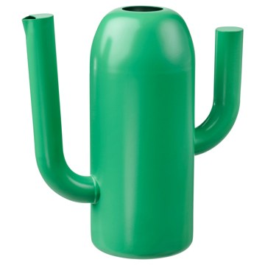 | https://www.ikea.com/kr/ko/images/products/aertbuske-vase-watering-can-bright-green__1115560_pe872286_s5.jpg | output_dining_table\images\705.376.63.jpg | https://www.ikea.com/kr/ko/p/aertbuske-vase-watering-can-bright-green-70537663/ | 검토
IKEA | 805.837.20 | DINING_TABLE | KÄLLARHALS 셸라르할스 꽃병 - 옐로 22 cm | IKEA | KÄLLARHALS 셸라르할스 꽃병 - 옐로 22 cm. 다양한 IKEA의 클래식 아이템이 새로운 모습으로 재탄생한 Nytillverkad 뉘틸베르카드 컬렉션의 일부예요. 안나 에버룬드(Anna Efverlund)가 디자인한 KÄLLARHALS 셸라르할스 꽃병은 1995년 이케아의 카탈로그에 SNURRA 스누라라는 이름으로 공개되었어요. 둥근 모양의 꽃병에는 큼지막한 입구가 있어 꽃다발이 풍성하게 펼쳐집니다. 유리에 페인트를 칠한 제품입니다. | 22900 | KRW | https://schema.org/InStock | 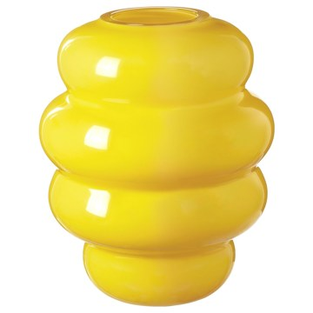 | https://www.ikea.com/kr/ko/images/products/kaellarhals-vase-yellow__1311541_pe940027_s5.jpg | output_dining_table\images\805.837.20.jpg | https://www.ikea.com/kr/ko/p/kaellarhals-vase-yellow-80583720/ | 검토
IKEA | 804.817.93 | DINING_TABLE | BJÖRKBERGET 비에르크베리에트 회전의자 - 이데쿨라 베이지 | IKEA | BJÖRKBERGET 비에르크베리에트 회전의자 - 이데쿨라 베이지. 시트와 등받이에 새겨진 눈에 띄는 스티치 등의 디테일이 살아있어 정교한 외관과 레트로 감성이 물씬 느껴져요. 등받이 뒤쪽에 실용적인 수납주머니가 있어요. 이 의자의 시트와 등받이에 넉넉하게 충전재가 포함되어 있어 책상에서 편하게 앉고 싶을 때 딱 좋아요. 이 회전의자에는 여러 가지 기능이 있어 쉽게 몸에 맞춰 의자를 조절할 수 있습니다. 조절식 좌석 높이 – 올바른 자세에 도움을 주고 허리 부담을 줄여줍니다. 가정용 적합성 테스트를 한 제품입니다. | 89900 | KRW | https://schema.org/InStock | 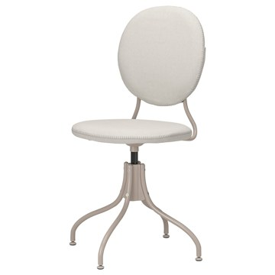 | https://www.ikea.com/kr/ko/images/products/bjoerkberget-swivel-chair-idekulla-beige__0955769_pe804114_s5.jpg | output_dining_table\images\804.817.93.jpg | https://www.ikea.com/kr/ko/p/bjoerkberget-swivel-chair-idekulla-beige-80481793/ | 검토
IKEA | 905.161.22 | DINING_TABLE | DANDERYD 단데뤼드 드롭리프테이블 - 참나무무늬목/화이트 74/134x80 cm | IKEA | DANDERYD 단데뤼드 드롭리프테이블 - 참나무무늬목/화이트 74/134x80 cm. 이 드롭리프 테이블은 2~4인용입니다. 필요에 따라 크기를 쉽게 조정할 수 있으므로 좁은 공간에 유용한 옵션입니다. 길이를 조절하기만 하면 아이들과 숙제를 하거나 그림을 그리고 게임을 하는 등, 다양한 활동에 적합한 공간을 만들 수 있습니다. 원목의 나뭇결과 색상이 각각 다르기 때문에 테이블마다 독특한 매력을 느낄 수 있습니다. 테이블마다 나무 특유의 다양한 나뭇결과 자연스러운 색감을 고스란히 담고 있어 독특한 개성을 지닙니다. 2-4인용. | 299000 | KRW | https://schema.org/InStock | 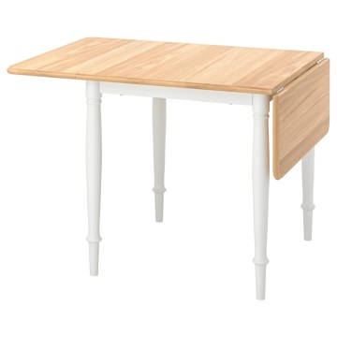 | https://www.ikea.com/kr/ko/images/products/danderyd-drop-leaf-table-oak-veneer-white__1054451_pe847703_s5.jpg | output_dining_table\images\905.161.22.jpg | https://www.ikea.com/kr/ko/p/danderyd-drop-leaf-table-oak-veneer-white-90516122/ | 검토
IKEA | 803.428.77 | DINING_TABLE | IHÅLLIG 이홀리그 식탁매트 - 내추럴/해초 37 cm | IKEA | IHÅLLIG 이홀리그 식탁매트 - 내추럴/해초 37 cm. 테이블 상판도 보호할 수 있고 접시와 식기도구의 소음도 줄일 수 있어요. | 7900 | KRW | https://schema.org/InStock | 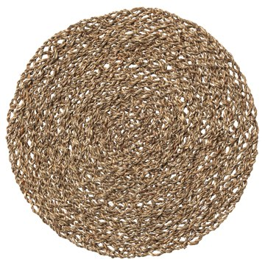 | https://www.ikea.com/kr/ko/images/products/ihallig-place-mat-natural-seagrass__0711863_pe728549_s5.jpg | output_dining_table\images\803.428.77.jpg | https://www.ikea.com/kr/ko/p/ihallig-place-mat-natural-seagrass-80342877/ | 검토
IKEA | 103.421.35 | DINING_TABLE | FULLTALIG 풀탈리그 촛대3종 - 블랙 | IKEA | FULLTALIG 풀탈리그 촛대3종 - 블랙. 촛대 높이가 다양하므로 함께 사용하면 생동감 있게 보여요. 양초는 불을 밝힐 뿐 아니라 멋진 분위기를 만드는 데도 도움이 됩니다. 촛대는 단단해 보이지만, 가벼워서 옮기기 쉽고 집 안 어디서나 사용할 수 있어요. 구성: 촛대 3개 (H10/15/20cm). | 14900 | KRW | https://schema.org/InStock | 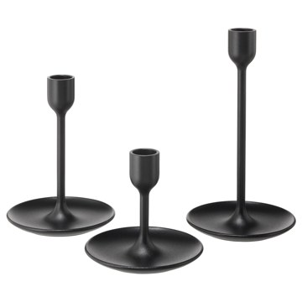 | https://www.ikea.com/kr/ko/images/products/fulltalig-candlestick-set-of-3-black__0523288_pe643714_s5.jpg | output_dining_table\images\103.421.35.jpg | https://www.ikea.com/kr/ko/p/fulltalig-candlestick-set-of-3-black-10342135/ | 검토
IKEA | 403.909.74 | DINING_TABLE | RANARP 라나르프 펜던트등 - 오프화이트 38 cm | IKEA | RANARP 라나르프 펜던트등 - 오프화이트 38 cm. 직접등으로 식탁이나 홈바에서 사용하면 좋습니다. 조명은 별도구매입니다. LED전구 E26 사용을 권장합니다. 일반 조명/전등갓을 사용할 경우, 그리고 고르게 발산되는 확산된 빛을 원할 경우 불투명 전구를 사용하세요. 구멍이 뚫려있거나 오픈된 디자인의 조명/전등갓을 사용할 경우, 그리고 벽이나 천장에 무늬를 표현하고 싶을 경우 투명한 전구를 사용하세요. 특별한 쓰레기 처리가 필요할 수 있습니다. 자세한 내용은 지역 당국에 문의하세요. | 59900 | KRW | https://schema.org/InStock | 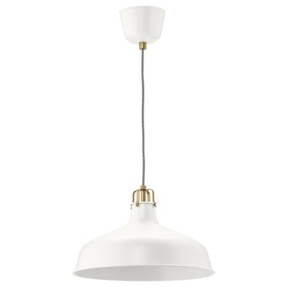 | https://www.ikea.com/kr/ko/images/products/ranarp-pendant-lamp-off-white__0613060_pe686150_s5.jpg | output_dining_table\images\403.909.74.jpg | https://www.ikea.com/kr/ko/p/ranarp-pendant-lamp-off-white-40390974/ | 검토
IKEA | 204.554.57 | DINING_TABLE | TORARED 토라레드 펜던트전등갓 - 사초/핸드메이드 36 cm | IKEA | TORARED 토라레드 펜던트전등갓 - 사초/핸드메이드 36 cm. 부드러운 불빛으로 따뜻하고 포근한 느낌을 줍니다. 자연스러운 색감의 해초를 사용하여 숙련된 전문가가 손으로 엮어 만들어서 전등갓마다 고유한 개성이 담겨 있어요. 마음에 드는 전등갓과 전선을 조합하여 나만의 펜던트등을 만들어보세요. 전원코드는 별도판매입니다. | 29900 | KRW | https://schema.org/InStock | 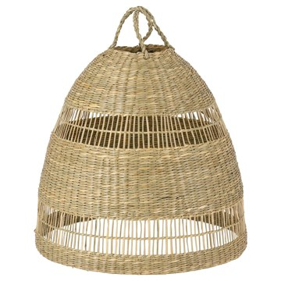 | https://www.ikea.com/kr/ko/images/products/torared-pendant-lampshade-sedge-handmade__0764657_pe753261_s5.jpg | output_dining_table\images\204.554.57.jpg | https://www.ikea.com/kr/ko/p/torared-pendant-lamp-shade-sedge-handmade-20455457/ | 검토
IKEA | 302.773.94 | DINING_TABLE | LOHALS 로할스 평직러그 - 내추럴 160x230 cm | IKEA | LOHALS 로할스 평직러그 - 내추럴 160x230 cm. 황마는 원래 잔잔한 색상 차이가 있어서 각 러그마다 고유의 빛깔을 냅니다. 자연의 소재와 차분한 색감 덕분에 어떤 스타일과 매치해도 멋스러워요. 평직러그로 의자를 빼기도 편하고 진공청소기도 사용할 수 있어서 거실이나 식탁 밑에 놓아두면 좋습니다. 모든 유형의 바닥재에 사용할 수 있으며 바닥 난방이 시공된 곳에서도 완벽하게 어울립니다. 천연 소재인 황마로 만들어 따뜻하고 안락한 분위기를 연출할 수 있어요. 기계로 짠 러그입니다. 이 제품은 가정용으로 테스트를 거쳤습니다. | 89900 | KRW | https://schema.org/InStock | 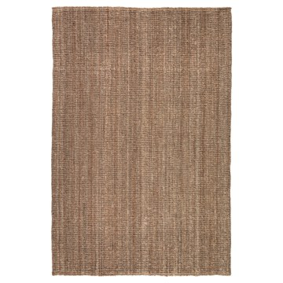 | https://www.ikea.com/kr/ko/images/products/lohals-rug-flatwoven-natural__0280221_pe419173_s5.jpg | output_dining_table\images\302.773.94.jpg | https://www.ikea.com/kr/ko/p/lohals-rug-flatwoven-natural-30277394/ | 검토
IKEA | 705.448.71 | DINING_TABLE | SKOGSTA 스콕스타 의자 - 아카시아나무 | IKEA | SKOGSTA 스콕스타 의자 - 아카시아나무. 아카시아는 짙은 브라운 색상과 아름다운 나뭇결을 지닌 목재입니다. 내구성이 우수하며 흠집이 잘 생기지 않고 습기에 강하여 자주 사용하는 가구에 사용하기 좋습니다. 시간이 지나면 조금 더 짙어집니다. 단독으로 사용해도 좋고 공간과 원하는 스타일에 따라 SKOGSTA 스콕스타 시리즈의 다른 가구와 함께 사용하기도 좋아요. 실내에서만 사용하세요. 이 의자는 가정용으로 적합 판정을 받았으며 EN 12520 및 EN 1022의 내구성과 안전성 기준에 부합하는 제품입니다. | 79900 | KRW | https://schema.org/InStock | 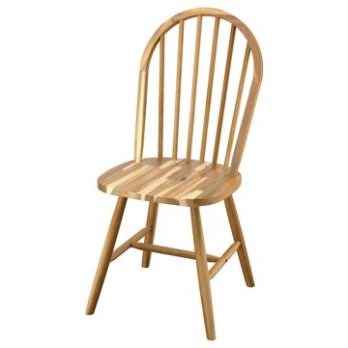 | https://www.ikea.com/kr/ko/images/products/skogsta-chair-acacia__1542800_pe1018531_s5.jpg | output_dining_table\images\705.448.71.jpg | https://www.ikea.com/kr/ko/p/skogsta-chair-acacia-70544871/ | 검토
IKEA | 899.292.46 | DINING_TABLE | RÄCKA 레카 커튼봉콤비네이션 - 화이트 120-210 cm | IKEA | RÄCKA 레카 커튼봉콤비네이션 - 화이트 120-210 cm. 커튼봉 홀더의 위치를 조정할 수 있어 커튼을 창문에 가까이 붙여서, 또는 떨어뜨려 설치할 수 있습니다. 벽이나 천장에 설치할 수 있습니다. 길이 조절이 가능합니다. 본 결합상품은 벽/천장용 지지대 2세트, 커튼봉 1세트, 커튼봉 끝단장식 1세트(세트당 2개입)으로 구성되어 있습니다. 모든 부품은 이케아 매장에서 개별로 구입할 수 있습니다. 지역사회의 규칙에 따라 재활용 또는 에너지 회수를 위해 분리 배출할 수 있습니다. | 10900 | KRW | https://schema.org/InStock | 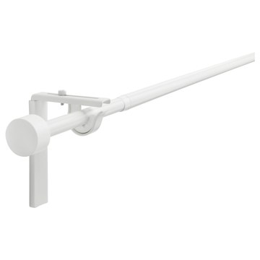 | https://www.ikea.com/kr/ko/images/products/raecka-curtain-rod-combination-white__0602127_pe680195_s5.jpg | output_dining_table\images\899.292.46.jpg | https://www.ikea.com/kr/ko/p/raecka-curtain-rod-combination-white-s89929246/ | 검토
IKEA | 102.126.76 | DINING_TABLE | TÅNUM 토눔 평직러그 - 여러 가지 색상 60x90 cm | IKEA | TÅNUM 토눔 평직러그 - 여러 가지 색상 60x90 cm. 모양과 크기, 색상 조합 덕분에 어디에든 잘 어울리는 다목적 러그입니다. 천연소재인 면은 부드럽고 세탁기 사용이 가능해 관리가 편리합니다. 모든 유형의 바닥재에 사용할 수 있으며 바닥 난방이 시공된 곳에서도 완벽하게 어울립니다. STOPP 미끄럼방지 매트를 사용하면 안전성이 좋아집니다. 카펫 밑에 전체적으로 깔아 사용하세요. | 9900 | KRW | https://schema.org/InStock | 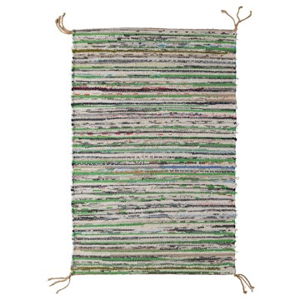 | https://www.ikea.com/kr/ko/images/products/tanum-rug-flatwoven-assorted-colours__0949362_pe799670_s5.jpg | output_dining_table\images\102.126.76.jpg | https://www.ikea.com/kr/ko/p/tanum-rug-flatwoven-assorted-colours-10212676/ | 검토
IKEA | 104.548.87 | DINING_TABLE | MUSKOTBLOMMA 무스코트블롬마 화분+받침 - 실내외겸용 테라코타 12 cm | IKEA | MUSKOTBLOMMA 무스코트블롬마 화분+받침 - 실내외겸용 테라코타 12 cm. 배수구와 화분받침이 있어서 바로 화초를 심을 수 있습니다. 동파 방지 처리를 한 화분으로, 속을 비워두면 영하의 날씨에도 야외에 놓아둘 수 있습니다. 실내, 실외에서 모두 사용하기 적합합니다. 화분과 받침대가 함께 판매됩니다. FIXA 픽사 바닥보호스티커를 사용하면 약한 표면을 보호할 수 있습니다. | 5900 | KRW | https://schema.org/InStock | 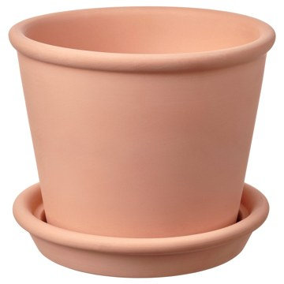 | https://www.ikea.com/kr/ko/images/products/muskotblomma-plant-pot-with-saucer-in-outdoor-terracotta__1165491_pe890878_s5.jpg | output_dining_table\images\104.548.87.jpg | https://www.ikea.com/kr/ko/p/muskotblomma-plant-pot-with-saucer-in-outdoor-terracotta-10454887/ | 검토
IKEA | 103.097.82 | DINING_TABLE | BEGÄRLIG 베옐리그 꽃병 - 유리 29 cm | IKEA | BEGÄRLIG 베옐리그 꽃병 - 유리 29 cm. 숙련된 전문가가 직접 입으로 불어서 만든 제품입니다. 본 제품의 소재는 재활용이 가능합니다. 해당 지역의 재활용 규정을 확인하고 재활용 관련시설에 문의하세요. | 27900 | KRW | https://schema.org/InStock |  | https://www.ikea.com/kr/ko/images/products/begaerlig-vase-clear-glass__0637227_pe698196_s5.jpg | output_dining_table\images\103.097.82.jpg | https://www.ikea.com/kr/ko/p/begaerlig-vase-clear-glass-10309782/ | 검토
IKEA | 005.760.35 | DINING_TABLE | HÄGERNÄS 헤게르네스 테이블+의자4 - 앤티크 스테인 소나무 | IKEA | HÄGERNÄS 헤게르네스 테이블+의자4 - 앤티크 스테인 소나무. 소나무 원목소재로 시간이 흐를수록 멋스러워지고 개성이 느껴집니다. 전체 다이닝 세트를 하나로 포장하여 제공하므로 간편하게 집으로 가져갈 수 있습니다. 테이블과 의자 4개로 구성된 이 견고한 식탁세트는 아침 식사 공간이나 작은 다이닝 공간에 적합합니다. 자연스러운 나뭇결이 살아있어서 테이블과 나무마다 독특한 개성이 느껴집니다. 더 부드럽게 앉고 싶거나 방에 개성을 더하려면 근사한 의자패드를 깔아보세요. 다양한 색상 중에서 선택할 수 있습니다. 4인용. | 249000 | KRW | https://schema.org/InStock |  | https://www.ikea.com/kr/ko/images/products/haegernaes-table-and-4-chairs-antique-stain-pine__1350925_pe951817_s5.jpg | output_dining_table\images\005.760.35.jpg | https://www.ikea.com/kr/ko/p/haegernaes-table-and-4-chairs-antique-stain-pine-00576035/ | 검토
IKEA | 795.681.22 | DINING_TABLE | DOCKSTA 독스타 / KRYLBO 크륄보 테이블+의자4 - 화이트 화이트/토네루드 다크베이지 103 cm | IKEA | DOCKSTA 독스타 / KRYLBO 크륄보 테이블+의자4 - 화이트 화이트/토네루드 다크베이지 103 cm. 근사한 모습으로 편안하게 식사하세요. 이 폭신한 의자는 오랜 식사는 물론 가족, 친구와 소중한 시간을 보내거나 휴식할 때 사용하기에 안성맞춤입니다. 커버식 의자 시트는 체중을 분산시키고 골조에 미치는 압력을 줄여줍니다. 편안한 느낌을 주는 원형테이블입니다. 실내에서만 사용하세요. 의자는 가정용으로 적합 판정을 받았으며 EN 12520 및 EN 1022의 내구성과 안전성 기준에 부합하는 제품입니다. | 568600 | KRW | https://schema.org/InStock |  | https://www.ikea.com/kr/ko/images/products/docksta-krylbo-table-and-4-chairs-white-white-tonerud-dark-beige__1325162_pe943817_s5.jpg | output_dining_table\images\795.681.22.jpg | https://www.ikea.com/kr/ko/p/docksta-krylbo-table-and-4-chairs-white-white-tonerud-dark-beige-s79568122/ | 검토
IKEA | 396.258.22 | DINING_TABLE | DOCKSTA 독스타 / SANDSBERG 산스베리 테이블+의자4 - 화이트/렘마른레드브라운 103 cm | IKEA | DOCKSTA 독스타 / SANDSBERG 산스베리 테이블+의자4 - 화이트/렘마른레드브라운 103 cm. 편안한 느낌을 주는 원형테이블입니다. 최대 4개까지 쌓아 놓을 수 있어서 편하게 보관할 수 있습니다. 메탈 하부프레임 덕분에 의자가 잘 움직이지 않아요. 커버식 의자 시트는 체중을 분산시키고 골조에 미치는 압력을 줄여줍니다. 이 의자는 관련된 강도 및 내구성 표준을 준수하고 테스트를 거친 제품입니다. 테스트는 일반적인 제품의 사용 횟수와 110kg인 사용자를 기준으로 실시되었습니다. 최대 4개의 의자를 쌓아둘 수 있습니다. | 349000 | KRW | https://schema.org/InStock |  | https://www.ikea.com/kr/ko/images/products/docksta-sandsberg-table-and-4-chairs-white-remmarn-red-brown__1541984_pe1018262_s5.jpg | output_dining_table\images\396.258.22.jpg | https://www.ikea.com/kr/ko/p/docksta-sandsberg-table-and-4-chairs-white-remmarn-red-brown-s39625822/ | 검토
IKEA | 294.834.32 | DINING_TABLE | DOCKSTA 독스타 / TOBIAS 토비아스 테이블+의자4 - 화이트 화이트/투명 크롬도금 103 cm | IKEA | DOCKSTA 독스타 / TOBIAS 토비아스 테이블+의자4 - 화이트 화이트/투명 크롬도금 103 cm. 편안한 느낌을 주는 원형테이블입니다. 멜라민 마감 상판으로 내구성이 뛰어나고 쉽게 잘 닦입니다. 의자시트와 등받이의 탄성이 좋아서 편안하게 앉을 수 있습니다. 일체형시트는 손상의 우려가 있으므로 세제를 사용하지 마세요. 물로만 씻어주세요. 이 의자는 공공사용을 위한 검사를 마쳤으며 EN 16139-Level 1 표준에 명시된 안전, 내구성 및 안정성 기준에 부합합니다. 실내에서만 사용하세요. | 725000 | KRW | https://schema.org/InStock |  | https://www.ikea.com/kr/ko/images/products/docksta-tobias-table-and-4-chairs-white-white-transparent-chrome-plated__1099610_pe865812_s5.jpg | output_dining_table\images\294.834.32.jpg | https://www.ikea.com/kr/ko/p/docksta-tobias-table-and-4-chairs-white-white-transparent-chrome-plated-s29483432/ | 검토
IKEA | 496.255.29 | DINING_TABLE | DOCKSTA 독스타 / GRÖNSTA 그뢴스타 테이블+팔걸이의자4 - 화이트/화이트 103 cm | IKEA | DOCKSTA 독스타 / GRÖNSTA 그뢴스타 테이블+팔걸이의자4 - 화이트/화이트 103 cm. 가정에서 사용할 수 있도록 테스트를 거쳤으며, EN 581-2 및 EN 12520 표준에 명시된 안전성, 내구성 및 안정성 요건에 부합하는 의자입니다. 실내에서만 사용하세요. | 725000 | KRW | https://schema.org/InStock |  | https://www.ikea.com/kr/ko/images/products/docksta-groensta-table-and-4-chairs-with-armrests-white-white__1517268_pe1012208_s5.jpg | output_dining_table\images\496.255.29.jpg | https://www.ikea.com/kr/ko/p/docksta-groensta-table-and-4-chairs-with-armrests-white-white-s49625529/ | 검토
IKEA | 095.995.13 | DINING_TABLE | VIHALS 비할스 / VIHALS 비할스 테이블+의자4 - 화이트 화이트/화이트 125x74 cm | IKEA | VIHALS 비할스 / VIHALS 비할스 테이블+의자4 - 화이트 화이트/화이트 125x74 cm. 현대적인 분위기의 깔끔하고 절제된 디자인이 다양한 인테리어 설정과 원활하게 어울려요. 멜라민 포일 테이블 상판은 기능을 갖췄을 뿐 아니라 젖은 천으로 쉽게 청소할 수 있어요. 최대 6개까지 쌓아 놓을 수 있어서 편하게 보관할 수 있습니다. 고강도 파우더 코팅 스틸 하부프레임은 안정적이며, 녹과 부식에 강하여 시간이 흘러도 내구성이 우수합니다. 실내에서만 사용하세요. 4인용. | 199500 | KRW | https://schema.org/InStock |  | https://www.ikea.com/kr/ko/images/products/vihals-vihals-table-and-4-chairs-white-white-white__1388770_pe964943_s5.jpg | output_dining_table\images\095.995.13.jpg | https://www.ikea.com/kr/ko/p/vihals-vihals-table-and-4-chairs-white-white-white-s09599513/ | 검토
IKEA | 395.995.21 | DINING_TABLE | VIHALS 비할스 / VIHALS 비할스 테이블+의자4 - 화이트 화이트/그린 Tibbleby 티블레뷔 그레이-그린 125x74 cm | IKEA | VIHALS 비할스 / VIHALS 비할스 테이블+의자4 - 화이트 화이트/그린 Tibbleby 티블레뷔 그레이-그린 125x74 cm. 현대적인 분위기의 깔끔하고 절제된 디자인이 다양한 인테리어 설정과 원활하게 어울려요. 멜라민 포일 테이블 상판은 기능을 갖췄을 뿐 아니라 젖은 천으로 쉽게 청소할 수 있어요. 등받이와 시트의 폼 패딩 덕분에 식탁에서 편안하게 앉을 수 있죠. 커버식 의자 시트는 체중을 분산시키고 골조에 미치는 압력을 줄여줍니다. 최대 7개 적재 가능 실내에서만 사용하세요. | 279500 | KRW | https://schema.org/InStock |  | https://www.ikea.com/kr/ko/images/products/vihals-vihals-table-and-4-chairs-white-white-green-tibbleby-grey-green__1388778_pe964942_s5.jpg | output_dining_table\images\395.995.21.jpg | https://www.ikea.com/kr/ko/p/vihals-vihals-table-and-4-chairs-white-white-green-tibbleby-grey-green-s39599521/ | 검토
IKEA | 295.995.69 | DINING_TABLE | VIHALS 비할스 테이블+의자4 - 화이트 화이트/화이트 소나무 125x74 cm | IKEA | VIHALS 비할스 테이블+의자4 - 화이트 화이트/화이트 소나무 125x74 cm. 현대적인 분위기의 깔끔하고 절제된 디자인이 다양한 인테리어 설정과 원활하게 어울려요. 멜라민 포일 테이블 상판은 기능을 갖췄을 뿐 아니라 젖은 천으로 쉽게 청소할 수 있어요. 금속 하부프레임 덕분에 의자가 튼튼하고 내구성이 우수하면서 목재 시트가 따스하고 기분 좋은 느낌을 선사합니다. 갈빗살 2개로 이루어진 등받이가 곡선 모양을 이루어 몸을 기댈 때 더욱 편안해요. | 219500 | KRW | https://schema.org/InStock |  | https://www.ikea.com/kr/ko/images/products/vihals-table-and-4-chairs-white-white-white-pine__1401620_pe969059_s5.jpg | output_dining_table\images\295.995.69.jpg | https://www.ikea.com/kr/ko/p/vihals-table-and-4-chairs-white-white-white-pine-s29599569/ | 검토
IKEA | 995.995.18 | DINING_TABLE | VIHALS 비할스 / VIHALS 비할스 테이블+의자4 - 그린 그린/화이트 Tibbleby 티블레뷔 베이지-그레이 125x74 cm | IKEA | VIHALS 비할스 / VIHALS 비할스 테이블+의자4 - 그린 그린/화이트 Tibbleby 티블레뷔 베이지-그레이 125x74 cm. 현대적인 분위기의 깔끔하고 절제된 디자인이 다양한 인테리어 설정과 원활하게 어울려요. 멜라민 포일 테이블 상판은 기능을 갖췄을 뿐 아니라 젖은 천으로 쉽게 청소할 수 있어요. 등받이와 시트의 폼 패딩 덕분에 식탁에서 편안하게 앉을 수 있죠. 고강도 파우더 코팅 스틸 하부프레임은 안정적이며, 녹과 부식에 강하여 시간이 흘러도 내구성이 우수합니다. 최대 7개 적재 가능 실내에서만 사용하세요. | 279500 | KRW | https://schema.org/InStock |  | https://www.ikea.com/kr/ko/images/products/vihals-vihals-table-and-4-chairs-green-green-white-tibbleby-beige-grey__1388797_pe964964_s5.jpg | output_dining_table\images\995.995.18.jpg | https://www.ikea.com/kr/ko/p/vihals-vihals-table-and-4-chairs-green-green-white-tibbleby-beige-grey-s99599518/ | 검토
IKEA | 496.066.15 | DINING_TABLE | STOCKHOLM 2025 스톡홀름 2025 / STOCKHOLM 2025 스톡홀름 2025 테이블+의자6 - 참나무무늬목/참나무 가죽 230x90 cm | IKEA | STOCKHOLM 2025 스톡홀름 2025 / STOCKHOLM 2025 스톡홀름 2025 테이블+의자6 - 참나무무늬목/참나무 가죽 230x90 cm. 고품질 참나무 무늬목 테이블에 투명 아크릴 래커로 마감하여 내구성이 우수하고 깔끔하며 자연스러운 느낌이 돋보여요. 기능과 디자인이 만난 제품이에요. 참나무 베니어는 튼튼한 소재로 균일하지 않은 자연스러운 색상과 패턴 덕분에 테이블마다 독특한 개성을 느낄 수 있어요. 참나무 원목 프레임과 순정 가죽 시트를 사용하여 오래 사용할 수 있도록 만든 의자예요. 실내에서만 사용하세요. | 2293000 | KRW | https://schema.org/InStock |  | https://www.ikea.com/kr/ko/images/products/stockholm-2025-stockholm-2025-table-and-6-chairs-oak-veneer-oak-leather__1373054_pe959866_s5.jpg | output_dining_table\images\496.066.15.jpg | https://www.ikea.com/kr/ko/p/stockholm-2025-stockholm-2025-table-and-6-chairs-oak-veneer-oak-leather-s49606615/ | 검토
IKEA | 696.066.19 | DINING_TABLE | STOCKHOLM 2025 스톡홀름 2025 / STOCKHOLM 2025 스톡홀름 2025 테이블+의자6 - 참나무무늬목/참나무 라탄 230x90 cm | IKEA | STOCKHOLM 2025 스톡홀름 2025 / STOCKHOLM 2025 스톡홀름 2025 테이블+의자6 - 참나무무늬목/참나무 라탄 230x90 cm. 고품질 참나무 무늬목 테이블에 투명 아크릴 래커로 마감하여 내구성이 우수하고 깔끔하며 자연스러운 느낌이 돋보여요. 기능과 디자인이 만난 제품이에요. 참나무 베니어는 튼튼한 소재로 균일하지 않은 자연스러운 색상과 패턴 덕분에 테이블마다 독특한 개성을 느낄 수 있어요. 참나무 원목 의자 프레임을 사용하여 시간이 흘러도 의자가 견고하고 안정적입니다. 실내에서만 사용하세요. | 1993000 | KRW | https://schema.org/InStock |  | https://www.ikea.com/kr/ko/images/products/stockholm-2025-stockholm-2025-table-and-6-chairs-oak-veneer-oak-rattan__1373061_pe959873_s5.jpg | output_dining_table\images\696.066.19.jpg | https://www.ikea.com/kr/ko/p/stockholm-2025-stockholm-2025-table-and-6-chairs-oak-veneer-oak-rattan-s69606619/ | 검토
IKEA | 396.066.11 | DINING_TABLE | STOCKHOLM 2025 스톡홀름 2025 / STOCKHOLM 2025 스톡홀름 2025 테이블+의자6 - 참나무무늬목/다크브라운 가죽 230x90 cm | IKEA | STOCKHOLM 2025 스톡홀름 2025 / STOCKHOLM 2025 스톡홀름 2025 테이블+의자6 - 참나무무늬목/다크브라운 가죽 230x90 cm. 고품질 참나무 무늬목 테이블에 투명 아크릴 래커로 마감하여 내구성이 우수하고 깔끔하며 자연스러운 느낌이 돋보여요. 기능과 디자인이 만난 제품이에요. 참나무 베니어는 튼튼한 소재로 균일하지 않은 자연스러운 색상과 패턴 덕분에 테이블마다 독특한 개성을 느낄 수 있어요. 참나무 원목 프레임과 순정 가죽 시트를 사용하여 오래 사용할 수 있도록 만든 의자예요. 실내에서만 사용하세요. | 2293000 | KRW | https://schema.org/InStock |  | https://www.ikea.com/kr/ko/images/products/stockholm-2025-stockholm-2025-table-and-6-chairs-oak-veneer-dark-brown-leather__1373064_pe959876_s5.jpg | output_dining_table\images\396.066.11.jpg | https://www.ikea.com/kr/ko/p/stockholm-2025-stockholm-2025-table-and-6-chairs-oak-veneer-dark-brown-leather-s39606611/ | 검토
IKEA | 293.855.30 | DINING_TABLE | LISABO 리사보 / LISABO 리사보 테이블+의자4 - 물푸레무늬목/물푸레나무 140x78 cm | IKEA | LISABO 리사보 / LISABO 리사보 테이블+의자4 - 물푸레무늬목/물푸레나무 140x78 cm. 자연스러운 나뭇결이 살아있어서 테이블과 나무마다 독특한 개성이 느껴집니다. 물푸레나무 무늬목 상판과 자작나무 원목 다리가 자연스럽고 따뜻한 느낌을 줍니다. 넉넉한 크기의 시트와 몸을 잘 받쳐주는 높은 등받이 덕분에 편안하게 앉을 수 있어요. 테이블에서 할 수 있는 모든 활동에 알맞은 튼튼한 의자예요. 더 부드럽게 앉고 싶거나 방에 개성을 더하려면 근사한 의자패드를 깔아보세요. 다양한 색상 중에서 선택할 수 있습니다. 4인용. | 0 | KRW |  |  | https://www.ikea.com/kr/ko/images/products/lisabo-lisabo-table-and-4-chairs-ash-veneer-ash__0921113_pe787668_s5.jpg | output_dining_table\images\293.855.30.jpg | https://www.ikea.com/kr/ko/p/lisabo-lisabo-table-and-4-chairs-ash-veneer-ash-s29385530/ | 검토
IKEA | 993.855.36 | DINING_TABLE | LISABO 리사보 / LISABO 리사보 테이블+의자4 - 블랙/블랙 140x78 cm | IKEA | LISABO 리사보 / LISABO 리사보 테이블+의자4 - 블랙/블랙 140x78 cm. 물푸레나무 무늬목과 자작나무 원목이 방에 따스하고 자연스러운 느낌을 더해줘요. 다리는 내구성이 뛰어난 원목소재로 제작되었습니다. 넉넉한 크기의 시트와 몸을 잘 받쳐주는 높은 등받이 덕분에 편안하게 앉을 수 있어요. 테이블에서 할 수 있는 모든 활동에 알맞은 튼튼한 의자예요. 더 부드럽게 앉고 싶거나 방에 개성을 더하려면 근사한 의자패드를 깔아보세요. 다양한 색상 중에서 선택할 수 있습니다. 실내에서만 사용하세요. 4인용. | 0 | KRW |  |  | https://www.ikea.com/kr/ko/images/products/lisabo-lisabo-table-and-4-chairs-black-black__0921115_pe787669_s5.jpg | output_dining_table\images\993.855.36.jpg | https://www.ikea.com/kr/ko/p/lisabo-lisabo-table-and-4-chairs-black-black-s99385536/ | 검토
IKEA | 795.548.27 | DINING_TABLE | LISABO 리사보 / LISABO 리사보 테이블+의자4 - 물푸레나무/탈뮈라 화이트/블랙 140x78 cm | IKEA | LISABO 리사보 / LISABO 리사보 테이블+의자4 - 물푸레나무/탈뮈라 화이트/블랙 140x78 cm. LISABO 리사보 테이블 시리즈는 스마트한 구조와 하나의 공예품처럼 보이는 스타일로 2016 레드닷 디자인 어워드를 수상했어요. 물푸레나무 무늬목 상판과 자작나무 원목 다리가 자연스럽고 따뜻한 느낌을 줍니다. 패딩 처리한 시트가 앉을 때 편안함을 한층 높여줘요. 의자커버는 따로 분리하여 세탁기로 세탁할 수 있습니다. 커버는 벗겨서 세탁할 수 있습니다. 실내에서만 사용하세요. 4인용. | 0 | KRW |  |  | https://www.ikea.com/kr/ko/images/products/lisabo-lisabo-table-and-4-chairs-ash-tallmyra-white-black__1255122_pe924440_s5.jpg | output_dining_table\images\795.548.27.jpg | https://www.ikea.com/kr/ko/p/lisabo-lisabo-table-and-4-chairs-ash-tallmyra-white-black-s79554827/ | 검토
IKEA | 693.855.33 | DINING_TABLE | LISABO 리사보 / LISABO 리사보 테이블+의자4 - 물푸레무늬목/블랙 140x78 cm | IKEA | LISABO 리사보 / LISABO 리사보 테이블+의자4 - 물푸레무늬목/블랙 140x78 cm. 물푸레나무 무늬목 상판과 자작나무 원목 다리가 자연스럽고 따뜻한 느낌을 줍니다. 자연스러운 나뭇결이 살아있어서 테이블과 나무마다 독특한 개성이 느껴집니다. 넉넉한 크기의 시트와 몸을 잘 받쳐주는 높은 등받이 덕분에 편안하게 앉을 수 있어요. 테이블에서 할 수 있는 모든 활동에 알맞은 튼튼한 의자예요. 더 부드럽게 앉고 싶거나 방에 개성을 더하려면 근사한 의자패드를 깔아보세요. 다양한 색상 중에서 선택할 수 있습니다. 4인용. | 0 | KRW |  |  | https://www.ikea.com/kr/ko/images/products/lisabo-lisabo-table-and-4-chairs-ash-veneer-black__0921114_pe787670_s5.jpg | output_dining_table\images\693.855.33.jpg | https://www.ikea.com/kr/ko/p/lisabo-lisabo-table-and-4-chairs-ash-veneer-black-s69385533/ | 검토
IKEA | 396.475.22 | DINING_TABLE | PINNTORP 핀토르프 테이블+의자2 - 라이트 스테인 브라운 화이트스테인/화이트스테인 소나무 67/124 cm | IKEA | PINNTORP 핀토르프 테이블+의자2 - 라이트 스테인 브라운 화이트스테인/화이트스테인 소나무 67/124 cm. 작지만 깔끔한 디자인으로 좁은 공간에서도 쉽고 편하게 사용할 수 있습니다. 소나무 원목은 시간이 흐를수록 그 아름다움이 진해지고 저마다의 개성이 강해지는 천연 소재입니다. 나뭇결이 그대로 보이기 때문에 따뜻하고 자연스러운 느낌을 줍니다. 튼튼한 원목 프레임에 산뜻한 화이트 컬러로 스테인 처리를 해서 우울한 날씨에도 분위기를 밝혀줄 거예요. 견고하고 오래 사용할 수 있는 원목으로 만든 의자프레임이에요. | 298800 | KRW | https://schema.org/InStock |  | https://www.ikea.com/kr/ko/images/products/pinntorp-table-and-2-chairs-light-brown-stained-white-stained-white-stained-pine__1517218_pe1012175_s5.jpg | output_dining_table\images\396.475.22.jpg | https://www.ikea.com/kr/ko/p/pinntorp-table-and-2-chairs-light-brown-stained-white-stained-white-stained-pine-s39647522/ | 검토
IKEA | 396.253.13 | DINING_TABLE | PINNTORP 핀토르프 / FRÖSVI 프뢰스비 테이블+접이식의자2 - 라이트 스테인 브라운 화이트스테인/소나무 화이트 67/124 cm | IKEA | PINNTORP 핀토르프 / FRÖSVI 프뢰스비 테이블+접이식의자2 - 라이트 스테인 브라운 화이트스테인/소나무 화이트 67/124 cm. 작지만 깔끔한 디자인으로 좁은 공간에서도 쉽고 편하게 사용할 수 있습니다. 쉽고 빠르게 테이블의 크기를 바꿀 수 있습니다. 확장용상판을 펼쳐서 2~4인용 테이블로 활용해보세요. 소나무 원목은 시간이 흐를수록 그 아름다움이 진해지고 저마다의 개성이 강해지는 천연 소재입니다. 접이식 의자로 간편하게 보관할 수 있습니다. 의자는 조립된 상태로 판매되므로 바로 사용하실 수 있어요. 2-4인용. | 288800 | KRW | https://schema.org/InStock |  | https://www.ikea.com/kr/ko/images/products/pinntorp-froesvi-table-and-2-folding-chairs-light-brown-stained-white-stained-pine-white__1517242_pe1012198_s5.jpg | output_dining_table\images\396.253.13.jpg | https://www.ikea.com/kr/ko/p/pinntorp-froesvi-table-and-2-folding-chairs-light-brown-stained-white-stained-pine-white-s39625313/ | 검토
IKEA | 394.844.45 | DINING_TABLE | PINNTORP 핀토르프 / PINNTORP 핀토르프 테이블+의자2 - 라이트 스테인 브라운 화이트스테인/라이트 스테인 브라운 67/124 cm | IKEA | PINNTORP 핀토르프 / PINNTORP 핀토르프 테이블+의자2 - 라이트 스테인 브라운 화이트스테인/라이트 스테인 브라운 67/124 cm. 작지만 깔끔한 디자인으로 좁은 공간에서도 쉽고 편하게 사용할 수 있습니다. 견고하고 오래 사용할 수 있는 원목으로 만든 의자프레임이에요. 넉넉한 크기의 시트와 경사진 등받이 덕분에 편안하게 앉을 수 있어요. 나뭇결이 그대로 보이기 때문에 따뜻하고 자연스러운 느낌을 줍니다. 나뭇결과 색상, 질감이 하나하나 다른 나무의 특성 덕분에 제품마다 독특한 개성이 느껴질 거예요. | 298800 | KRW | https://schema.org/InStock |  | https://www.ikea.com/kr/ko/images/products/pinntorp-pinntorp-table-and-2-chairs-light-brown-stained-white-stained-light-brown-stained__1139966_pe880605_s5.jpg | output_dining_table\images\394.844.45.jpg | https://www.ikea.com/kr/ko/p/pinntorp-pinntorp-table-and-2-chairs-light-brown-stained-white-stained-light-brown-stained-s39484445/ | 검토
IKEA | 295.644.47 | DINING_TABLE | PINNTORP 핀토르프 테이블+의자2 - 라이트 스테인 브라운 화이트스테인/라이트 스테인 브라운 67/124 cm | IKEA | PINNTORP 핀토르프 테이블+의자2 - 라이트 스테인 브라운 화이트스테인/라이트 스테인 브라운 67/124 cm. 접이식 드롭리프로 크기를 조절하면 테이블에 2~4명까지 앉을 수 있어요. 작지만 깔끔한 디자인으로 좁은 공간에서도 쉽고 편하게 사용할 수 있습니다. 테이블과 의자마다 나무 특유의 서로 다른 나뭇결과 자연스러운 색감을 고스란히 담고 있어 독특한 매력을 느낄 수 있어요. 견고하고 오래 사용할 수 있는 원목으로 만든 의자프레임이에요. 실내에서만 사용하세요. 2-4인용. | 298800 | KRW | https://schema.org/InStock |  | https://www.ikea.com/kr/ko/images/products/pinntorp-table-and-2-chairs-light-brown-stained-white-stained-light-brown-stained__1301602_pe937495_s5.jpg | output_dining_table\images\295.644.47.jpg | https://www.ikea.com/kr/ko/p/pinntorp-table-and-2-chairs-light-brown-stained-white-stained-light-brown-stained-s29564447/ | 검토
IKEA | 395.994.46 | DINING_TABLE | VIHALS 비할스 / VIHALS 비할스 테이블+의자2 - 화이트 화이트/화이트 74x74 cm | IKEA | VIHALS 비할스 / VIHALS 비할스 테이블+의자2 - 화이트 화이트/화이트 74x74 cm. 작지만 깔끔한 디자인으로 좁은 공간에서도 쉽고 편하게 사용할 수 있습니다. 현대적인 분위기의 깔끔하고 절제된 디자인이 다양한 인테리어 설정과 원활하게 어울려요. 멜라민 포일 테이블 상판은 기능을 갖췄을 뿐 아니라 젖은 천으로 쉽게 청소할 수 있어요. 최대 6개까지 쌓아 놓을 수 있어서 편하게 보관할 수 있습니다. 고강도 파우더 코팅 스틸 하부프레임은 안정적이며, 녹과 부식에 강하여 시간이 흘러도 내구성이 우수합니다. 2인용. | 124800 | KRW | https://schema.org/InStock |  | https://www.ikea.com/kr/ko/images/products/vihals-vihals-table-and-2-chairs-white-white-white__1388774_pe964947_s5.jpg | output_dining_table\images\395.994.46.jpg | https://www.ikea.com/kr/ko/p/vihals-vihals-table-and-2-chairs-white-white-white-s39599446/ | 검토
IKEA | 495.994.36 | DINING_TABLE | VIHALS 비할스 / VIHALS 비할스 테이블+의자2 - 화이트 화이트/그린 Tibbleby 티블레뷔 그레이-그린 74x74 cm | IKEA | VIHALS 비할스 / VIHALS 비할스 테이블+의자2 - 화이트 화이트/그린 Tibbleby 티블레뷔 그레이-그린 74x74 cm. 작지만 깔끔한 디자인으로 좁은 공간에서도 쉽고 편하게 사용할 수 있습니다. 현대적인 분위기의 깔끔하고 절제된 디자인이 다양한 인테리어 설정과 원활하게 어울려요. 멜라민 포일 테이블 상판은 기능을 갖췄을 뿐 아니라 젖은 천으로 쉽게 청소할 수 있어요. 등받이와 시트의 폼 패딩 덕분에 식탁에서 편안하게 앉을 수 있죠. 커버식 의자 시트는 체중을 분산시키고 골조에 미치는 압력을 줄여줍니다. | 164800 | KRW | https://schema.org/InStock |  | https://www.ikea.com/kr/ko/images/products/vihals-vihals-table-and-2-chairs-white-white-green-tibbleby-grey-green__1388791_pe964960_s5.jpg | output_dining_table\images\495.994.36.jpg | https://www.ikea.com/kr/ko/p/vihals-vihals-table-and-2-chairs-white-white-green-tibbleby-grey-green-s49599436/ | 검토
IKEA | 195.994.33 | DINING_TABLE | VIHALS 비할스 / VIHALS 비할스 테이블+의자2 - 화이트 화이트/화이트 Tibbleby 티블레뷔 베이지-그레이 74x74 cm | IKEA | VIHALS 비할스 / VIHALS 비할스 테이블+의자2 - 화이트 화이트/화이트 Tibbleby 티블레뷔 베이지-그레이 74x74 cm. 작지만 깔끔한 디자인으로 좁은 공간에서도 쉽고 편하게 사용할 수 있습니다. 현대적인 분위기의 깔끔하고 절제된 디자인이 다양한 인테리어 설정과 원활하게 어울려요. 멜라민 포일 테이블 상판은 기능을 갖췄을 뿐 아니라 젖은 천으로 쉽게 청소할 수 있어요. 등받이와 시트의 폼 패딩 덕분에 식탁에서 편안하게 앉을 수 있죠. 최대 7개 적재 가능 실내에서만 사용하세요. | 164800 | KRW | https://schema.org/InStock |  | https://www.ikea.com/kr/ko/images/products/vihals-vihals-table-and-2-chairs-white-white-white-tibbleby-beige-grey__1388801_pe964966_s5.jpg | output_dining_table\images\195.994.33.jpg | https://www.ikea.com/kr/ko/p/vihals-vihals-table-and-2-chairs-white-white-white-tibbleby-beige-grey-s19599433/ | 검토
IKEA | 096.116.14 | DINING_TABLE | ÅLHULT 올훌트 / ÅLHULT 올훌트 테이블+의자4 - 베이지/브라운/KABUSA 카부사 라이트베이지 베이지 120/170x80 cm | IKEA | ÅLHULT 올훌트 / ÅLHULT 올훌트 테이블+의자4 - 베이지/브라운/KABUSA 카부사 라이트베이지 베이지 120/170x80 cm. 4~6인용으로 손쉽게 확장할 수 있어요. 식사 자리에 따라 다양한 요구를 충족할 수 있습니다. 보조상판은 테이블 양쪽 끝부분을 넓혀 2명이 더 앉을 수 있는 넉넉한 공간을 마련합니다. ÅLHULT 올훌트 테이블은 물푸레무늬목 표면에 목재의 자연미를 보호하고 쉽게 관리할 수 있도록 약간의 색조를 넣어 투명 래커 처리했습니다. 실내에서만 사용하세요. 커버는 벗겨서 세탁할 수 있습니다. | 528600 | KRW | https://schema.org/InStock |  | https://www.ikea.com/kr/ko/images/products/alhult-alhult-table-and-4-chairs-beige-brown-kabusa-light-beige-beige__1439021_pe985063_s5.jpg | output_dining_table\images\096.116.14.jpg | https://www.ikea.com/kr/ko/p/alhult-alhult-table-and-4-chairs-beige-brown-kabusa-light-beige-beige-s09611614/ | 검토
IKEA | 896.185.22 | DINING_TABLE | ÅLHULT 올훌트 / NORDMANSSKÄR 노르드만셰르 테이블+의자4 - 블랙/브라운/LETAFORS 레타포르스 옐로베이지 블랙 120x80 cm | IKEA | ÅLHULT 올훌트 / NORDMANSSKÄR 노르드만셰르 테이블+의자4 - 블랙/브라운/LETAFORS 레타포르스 옐로베이지 블랙 120x80 cm. ÅLHULT 올훌트 테이블은 물푸레무늬목 표면에 목재의 자연미를 보호하고 쉽게 관리할 수 있도록 약간의 색조를 넣어 투명 래커 처리했습니다. 물푸레나무 무늬목의 나뭇결이 각각 달라서 테이블마다 조금씩 다른 개성을 느낄 수 있습니다. 등받이와 시트의 폼 패딩 덕분에 식탁에서 편안하게 앉을 수 있죠. 커버식 등받이는 등을 편안하게 받쳐줍니다. 실내에서만 사용하세요. | 398600 | KRW | https://schema.org/InStock |  | https://www.ikea.com/kr/ko/images/products/alhult-nordmansskaer-table-and-4-chairs-black-brown-letafors-yellow-beige-black__1481044_pe1000418_s5.jpg | output_dining_table\images\896.185.22.jpg | https://www.ikea.com/kr/ko/p/alhult-nordmansskaer-table-and-4-chairs-black-brown-letafors-yellow-beige-black-s89618522/ | 검토
IKEA | 896.184.52 | DINING_TABLE | ÅLHULT 올훌트 / NORDMANSSKÄR 노르드만셰르 테이블+의자4 - 베이지/브라운/봄스타드 블랙 블랙 120x80 cm | IKEA | ÅLHULT 올훌트 / NORDMANSSKÄR 노르드만셰르 테이블+의자4 - 베이지/브라운/봄스타드 블랙 블랙 120x80 cm. ÅLHULT 올훌트 테이블은 물푸레무늬목 표면에 목재의 자연미를 보호하고 쉽게 관리할 수 있도록 약간의 색조를 넣어 투명 래커 처리했습니다. 물푸레나무 무늬목의 나뭇결이 각각 달라서 테이블마다 조금씩 다른 개성을 느낄 수 있습니다. 등받이와 시트의 폼 패딩 덕분에 식탁에서 편안하게 앉을 수 있죠. 커버식 등받이는 등을 편안하게 받쳐줍니다. 실내에서만 사용하세요. | 398600 | KRW | https://schema.org/InStock |  | https://www.ikea.com/kr/ko/images/products/alhult-nordmansskaer-table-and-4-chairs-beige-brown-bomstad-black-black__1481043_pe1000406_s5.jpg | output_dining_table\images\896.184.52.jpg | https://www.ikea.com/kr/ko/p/alhult-nordmansskaer-table-and-4-chairs-beige-brown-bomstad-black-black-s89618452/ | 검토
IKEA | 796.115.59 | DINING_TABLE | ÅLHULT 올훌트 / ÅLHULT 올훌트 테이블+의자4 - 블랙/브라운/봄스타드 블랙 블랙 120/170x80 cm | IKEA | ÅLHULT 올훌트 / ÅLHULT 올훌트 테이블+의자4 - 블랙/브라운/봄스타드 블랙 블랙 120/170x80 cm. 4~6인용으로 손쉽게 확장할 수 있어요. 식사 자리에 따라 다양한 요구를 충족할 수 있습니다. 보조상판은 테이블 양쪽 끝부분을 넓혀 2명이 더 앉을 수 있는 넉넉한 공간을 마련합니다. ÅLHULT 올훌트 테이블은 물푸레무늬목 표면에 목재의 자연미를 보호하고 쉽게 관리할 수 있도록 약간의 색조를 넣어 투명 래커 처리했습니다. 물푸레나무 무늬목의 나뭇결이 각각 달라서 테이블마다 조금씩 다른 개성을 느낄 수 있습니다. | 528600 | KRW | https://schema.org/InStock |  | https://www.ikea.com/kr/ko/images/products/alhult-alhult-table-and-4-chairs-black-brown-bomstad-black-black__1439009_pe985054_s5.jpg | output_dining_table\images\796.115.59.jpg | https://www.ikea.com/kr/ko/p/alhult-alhult-table-and-4-chairs-black-brown-bomstad-black-black-s79611559/ | 검토
IKEA | 896.088.01 | DINING_TABLE | SANDSBERG 산스베리 테이블+의자4 - 블랙 블랙/화이트 110x67 cm | IKEA | SANDSBERG 산스베리 테이블+의자4 - 블랙 블랙/화이트 110x67 cm. 슬림한 디자인이어서 실내 공간을 많이 차지하지 않고 인테리어와 조화롭게 어우러집니다. 내구성이 튼튼해 매일 사용해도 끄떡없어요. 견고한 메탈 테이블 프레임과 내구성이 좋고 매끄러운 멜라민 테이블 상판으로 이루어졌어요. 파우더 코팅 스틸과 플라스틱으로 만든 가벼운 의자는 이동하기 쉬우며 쓱 닦아서 청소할 수 있어요. 최대 6개까지 쌓아 놓을 수 있어서 편하게 보관할 수 있습니다. 실내에서만 사용하세요. | 146900 | KRW | https://schema.org/InStock |  | https://www.ikea.com/kr/ko/images/products/sandsberg-table-and-4-chairs-black-black-white__1460498_pe993945_s5.jpg | output_dining_table\images\896.088.01.jpg | https://www.ikea.com/kr/ko/p/sandsberg-table-and-4-chairs-black-black-white-s89608801/ | 검토
IKEA | 496.087.99 | DINING_TABLE | SANDSBERG 산스베리 테이블+의자4 - 블랙 블랙/블랙 110x67 cm | IKEA | SANDSBERG 산스베리 테이블+의자4 - 블랙 블랙/블랙 110x67 cm. 슬림한 디자인이어서 실내 공간을 많이 차지하지 않고 인테리어와 조화롭게 어우러집니다. 내구성이 튼튼해 매일 사용해도 끄떡없어요. 견고한 메탈 테이블 프레임과 내구성이 좋고 매끄러운 멜라민 테이블 상판으로 이루어졌어요. 파우더 코팅 스틸과 플라스틱으로 만든 가벼운 의자는 이동하기 쉬우며 쓱 닦아서 청소할 수 있어요. 최대 6개까지 쌓아 놓을 수 있어서 편하게 보관할 수 있습니다. 실내에서만 사용하세요. | 146900 | KRW | https://schema.org/InStock |  | https://www.ikea.com/kr/ko/images/products/sandsberg-table-and-4-chairs-black-black-black__1460475_pe993939_s5.jpg | output_dining_table\images\496.087.99.jpg | https://www.ikea.com/kr/ko/p/sandsberg-table-and-4-chairs-black-black-black-s49608799/ | 검토
IKEA | 696.088.02 | DINING_TABLE | SANDSBERG 산스베리 테이블+의자4 - 블랙 블랙/레드브라운 110x67 cm | IKEA | SANDSBERG 산스베리 테이블+의자4 - 블랙 블랙/레드브라운 110x67 cm. 슬림한 디자인이어서 실내 공간을 많이 차지하지 않고 인테리어와 조화롭게 어우러집니다. 내구성이 튼튼해 매일 사용해도 끄떡없어요. 견고한 메탈 테이블 프레임과 내구성이 좋고 매끄러운 멜라민 테이블 상판으로 이루어졌어요. 파우더 코팅 스틸과 플라스틱으로 만든 가벼운 의자는 이동하기 쉬우며 쓱 닦아서 청소할 수 있어요. 최대 6개까지 쌓아 놓을 수 있어서 편하게 보관할 수 있습니다. 실내에서만 사용하세요. | 146900 | KRW | https://schema.org/InStock |  | https://www.ikea.com/kr/ko/images/products/sandsberg-table-and-4-chairs-black-black-red-brown__1460501_pe993948_s5.jpg | output_dining_table\images\696.088.02.jpg | https://www.ikea.com/kr/ko/p/sandsberg-table-and-4-chairs-black-black-red-brown-s69608802/ | 검토
IKEA | 095.995.51 | DINING_TABLE | VIHALS 비할스 / VIHALS 비할스 테이블+의자6 - 화이트/화이트 Tibbleby 티블레뷔 베이지-그레이 120/180x74 cm | IKEA | VIHALS 비할스 / VIHALS 비할스 테이블+의자6 - 화이트/화이트 Tibbleby 티블레뷔 베이지-그레이 120/180x74 cm. 특정 요구에 맞게 테이블의 크기를 손쉽게 조절할 수 있으므로 유연하게 활용하기 좋아요. 테이블 다리는 테이블이 확장되더라도 항상 테이블의 모서리에 자리하고 있어 의자를 놓을 공간도 충분합니다. 멜라민 포일 테이블 상판은 기능을 갖췄을 뿐 아니라 젖은 천으로 쉽게 청소할 수 있어요. 현대적인 분위기의 깔끔하고 절제된 디자인이 다양한 인테리어 설정과 원활하게 어울려요. 최대 7개 적재 가능 | 448400 | KRW | https://schema.org/InStock |  | https://www.ikea.com/kr/ko/images/products/vihals-vihals-table-and-6-chairs-white-white-tibbleby-beige-grey__1388781_pe964951_s5.jpg | output_dining_table\images\095.995.51.jpg | https://www.ikea.com/kr/ko/p/vihals-vihals-table-and-6-chairs-white-white-tibbleby-beige-grey-s09599551/ | 검토
IKEA | 095.995.70 | DINING_TABLE | VIHALS 비할스 테이블+의자6 - 화이트/화이트 소나무 120/180x74 cm | IKEA | VIHALS 비할스 테이블+의자6 - 화이트/화이트 소나무 120/180x74 cm. 특정 요구에 맞게 테이블의 크기를 손쉽게 조절할 수 있으므로 유연하게 활용하기 좋아요. 테이블 다리는 테이블이 확장되더라도 항상 테이블의 모서리에 자리하고 있어 의자를 놓을 공간도 충분합니다. 멜라민 포일 테이블 상판은 기능을 갖췄을 뿐 아니라 젖은 천으로 쉽게 청소할 수 있어요. 현대적인 분위기의 깔끔하고 절제된 디자인이 다양한 인테리어 설정과 원활하게 어울려요. 한 사람의 힘으로 빠르고 간편하게 테이블을 확장할 수 있습니다. | 358400 | KRW | https://schema.org/InStock |  | https://www.ikea.com/kr/ko/images/products/vihals-table-and-6-chairs-white-white-pine__1401624_pe969063_s5.jpg | output_dining_table\images\095.995.70.jpg | https://www.ikea.com/kr/ko/p/vihals-table-and-6-chairs-white-white-pine-s09599570/ | 검토
IKEA | 995.995.61 | DINING_TABLE | VIHALS 비할스 / VIHALS 비할스 테이블+의자6 - 화이트/화이트 120/180x74 cm | IKEA | VIHALS 비할스 / VIHALS 비할스 테이블+의자6 - 화이트/화이트 120/180x74 cm. 특정 요구에 맞게 테이블의 크기를 손쉽게 조절할 수 있으므로 유연하게 활용하기 좋아요. 테이블 다리는 테이블이 확장되더라도 항상 테이블의 모서리에 자리하고 있어 의자를 놓을 공간도 충분합니다. 멜라민 포일 테이블 상판은 기능을 갖췄을 뿐 아니라 젖은 천으로 쉽게 청소할 수 있어요. 현대적인 분위기의 깔끔하고 절제된 디자인이 다양한 인테리어 설정과 원활하게 어울려요. 최대 6개까지 쌓아 놓을 수 있어서 편하게 보관할 수 있습니다. | 328400 | KRW | https://schema.org/InStock |  | https://www.ikea.com/kr/ko/images/products/vihals-vihals-table-and-6-chairs-white-white__1388788_pe964958_s5.jpg | output_dining_table\images\995.995.61.jpg | https://www.ikea.com/kr/ko/p/vihals-vihals-table-and-6-chairs-white-white-s99599561/ | 검토
IKEA | 095.995.46 | DINING_TABLE | VIHALS 비할스 / VIHALS 비할스 테이블+의자6 - 화이트/그린 Tibbleby 티블레뷔 그레이-그린 120/180x74 cm | IKEA | VIHALS 비할스 / VIHALS 비할스 테이블+의자6 - 화이트/그린 Tibbleby 티블레뷔 그레이-그린 120/180x74 cm. 특정 요구에 맞게 테이블의 크기를 손쉽게 조절할 수 있으므로 유연하게 활용하기 좋아요. 테이블 다리는 테이블이 확장되더라도 항상 테이블의 모서리에 자리하고 있어 의자를 놓을 공간도 충분합니다. 멜라민 포일 테이블 상판은 기능을 갖췄을 뿐 아니라 젖은 천으로 쉽게 청소할 수 있어요. 현대적인 분위기의 깔끔하고 절제된 디자인이 다양한 인테리어 설정과 원활하게 어울려요. 최대 7개 적재 가능 | 448400 | KRW | https://schema.org/InStock |  | https://www.ikea.com/kr/ko/images/products/vihals-vihals-table-and-6-chairs-white-green-tibbleby-grey-green__1388773_pe964946_s5.jpg | output_dining_table\images\095.995.46.jpg | https://www.ikea.com/kr/ko/p/vihals-vihals-table-and-6-chairs-white-green-tibbleby-grey-green-s09599546/ | 검토
IKEA | 196.116.23 | DINING_TABLE | ÅLHULT 올훌트 / ÅLHULT 올훌트 테이블+의자6 - 베이지/브라운/KABUSA 카부사 라이트베이지 베이지 170x80 cm | IKEA | ÅLHULT 올훌트 / ÅLHULT 올훌트 테이블+의자6 - 베이지/브라운/KABUSA 카부사 라이트베이지 베이지 170x80 cm. ÅLHULT 올훌트 테이블은 물푸레무늬목 표면에 목재의 자연미를 보호하고 쉽게 관리할 수 있도록 약간의 색조를 넣어 투명 래커 처리했습니다. 물푸레나무 무늬목의 나뭇결이 각각 달라서 테이블마다 조금씩 다른 개성을 느낄 수 있습니다. 기대기 편안한 높은 등받이와 부드러운 시트 덕분에 오래 앉아 있어도 편안하여 식사 시간이 더욱 즐거워져요. 실내에서만 사용하세요. 커버는 벗겨서 세탁할 수 있습니다. | 668400 | KRW | https://schema.org/InStock |  | https://www.ikea.com/kr/ko/images/products/alhult-alhult-table-and-6-chairs-beige-brown-kabusa-light-beige-beige__1447065_pe988936_s5.jpg | output_dining_table\images\196.116.23.jpg | https://www.ikea.com/kr/ko/p/alhult-alhult-table-and-6-chairs-beige-brown-kabusa-light-beige-beige-s19611623/ | 검토
IKEA | 896.115.68 | DINING_TABLE | ÅLHULT 올훌트 / ÅLHULT 올훌트 테이블+의자6 - 블랙/브라운/봄스타드 블랙 블랙 170x80 cm | IKEA | ÅLHULT 올훌트 / ÅLHULT 올훌트 테이블+의자6 - 블랙/브라운/봄스타드 블랙 블랙 170x80 cm. ÅLHULT 올훌트 테이블은 물푸레무늬목 표면에 목재의 자연미를 보호하고 쉽게 관리할 수 있도록 약간의 색조를 넣어 투명 래커 처리했습니다. 물푸레나무 무늬목의 나뭇결이 각각 달라서 테이블마다 조금씩 다른 개성을 느낄 수 있습니다. 기대기 편안한 높은 등받이와 부드러운 시트 덕분에 오래 앉아 있어도 편안하여 식사 시간이 더욱 즐거워져요. 코팅된 패브릭 커버는 손쉽게 닦을 수 있어서 의자를 늘 산뜻하게 유지할 수 있어요. | 668400 | KRW | https://schema.org/InStock |  | https://www.ikea.com/kr/ko/images/products/alhult-alhult-table-and-6-chairs-black-brown-bomstad-black-black__1439016_pe985060_s5.jpg | output_dining_table\images\896.115.68.jpg | https://www.ikea.com/kr/ko/p/alhult-alhult-table-and-6-chairs-black-brown-bomstad-black-black-s89611568/ | 검토
IKEA | 796.115.78 | DINING_TABLE | ÅLHULT 올훌트 / ODGER 오드게르 테이블+의자6 - 블랙/브라운/앤트러싸이트 170x80 cm | IKEA | ÅLHULT 올훌트 / ODGER 오드게르 테이블+의자6 - 블랙/브라운/앤트러싸이트 170x80 cm. ÅLHULT 올훌트 테이블은 물푸레무늬목 표면에 목재의 자연미를 보호하고 쉽게 관리할 수 있도록 약간의 색조를 넣어 투명 래커 처리했습니다. 물푸레나무 무늬목의 나뭇결이 각각 달라서 테이블마다 조금씩 다른 개성을 느낄 수 있습니다. 따로 공구가 없어도 부품을 끼우기만 하면 간편하게 조립할 수 있습니다. 목재 섬유/플라스틱 합성 소재로 만든 의자의 매트한 표면은 부드러워서 자꾸 만지고 싶은 질감이에요. | 848400 | KRW | https://schema.org/InStock |  | https://www.ikea.com/kr/ko/images/products/alhult-odger-table-and-6-chairs-black-brown-anthracite__1438999_pe985066_s5.jpg | output_dining_table\images\796.115.78.jpg | https://www.ikea.com/kr/ko/p/alhult-odger-table-and-6-chairs-black-brown-anthracite-s79611578/ | 검토
IKEA | 696.115.50 | DINING_TABLE | ÅLHULT 올훌트 / LILLÅNÄS 릴로네스 테이블+의자6 - 블랙/브라운/군나레드 다크그레이 크롬도금 170x80 cm | IKEA | ÅLHULT 올훌트 / LILLÅNÄS 릴로네스 테이블+의자6 - 블랙/브라운/군나레드 다크그레이 크롬도금 170x80 cm. ÅLHULT 올훌트 테이블은 물푸레무늬목 표면에 목재의 자연미를 보호하고 쉽게 관리할 수 있도록 약간의 색조를 넣어 투명 래커 처리했습니다. 물푸레나무 무늬목의 나뭇결이 각각 달라서 테이블마다 조금씩 다른 개성을 느낄 수 있습니다. 전체적으로 시트가 씌워진 패딩 시트와 등받이, 우아하면서도 튼튼한 크롬도금 슬레드 베이스로 구성되어 최적의 편안함과 안정성을 선사합니다. | 848400 | KRW | https://schema.org/InStoreOnly |  | https://www.ikea.com/kr/ko/images/products/alhult-lillanaes-table-and-6-chairs-black-brown-gunnared-dark-grey-chrome-plated__1439010_pe985055_s5.jpg | output_dining_table\images\696.115.50.jpg | https://www.ikea.com/kr/ko/p/alhult-lillanaes-table-and-6-chairs-black-brown-gunnared-dark-grey-chrome-plated-s69611550/ | 검토
IKEA | 895.995.33 | DINING_TABLE | VIHALS 비할스 / VIHALS 비할스 테이블+의자4 - 화이트/그린 Tibbleby 티블레뷔 그레이-그린 84/120x74 cm | IKEA | VIHALS 비할스 / VIHALS 비할스 테이블+의자4 - 화이트/그린 Tibbleby 티블레뷔 그레이-그린 84/120x74 cm. 특정 요구에 맞게 테이블의 크기를 손쉽게 조절할 수 있으므로 유연하게 활용하기 좋아요. 테이블 다리는 테이블이 확장되더라도 항상 테이블의 모서리에 자리하고 있어 의자를 놓을 공간도 충분합니다. 멜라민 포일 테이블 상판은 기능을 갖췄을 뿐 아니라 젖은 천으로 쉽게 청소할 수 있어요. 현대적인 분위기의 깔끔하고 절제된 디자인이 다양한 인테리어 설정과 원활하게 어울려요. 최대 7개 적재 가능 | 318600 | KRW | https://schema.org/InStock |  | https://www.ikea.com/kr/ko/images/products/vihals-vihals-table-and-4-chairs-white-green-tibbleby-grey-green__1388787_pe964957_s5.jpg | output_dining_table\images\895.995.33.jpg | https://www.ikea.com/kr/ko/p/vihals-vihals-table-and-4-chairs-white-green-tibbleby-grey-green-s89599533/ | 검토
IKEA | 195.995.60 | DINING_TABLE | VIHALS 비할스 / VIHALS 비할스 테이블+의자4 - 화이트/화이트 84/120x74 cm | IKEA | VIHALS 비할스 / VIHALS 비할스 테이블+의자4 - 화이트/화이트 84/120x74 cm. 특정 요구에 맞게 테이블의 크기를 손쉽게 조절할 수 있으므로 유연하게 활용하기 좋아요. 테이블 다리는 테이블이 확장되더라도 항상 테이블의 모서리에 자리하고 있어 의자를 놓을 공간도 충분합니다. 멜라민 포일 테이블 상판은 기능을 갖췄을 뿐 아니라 젖은 천으로 쉽게 청소할 수 있어요. 현대적인 분위기의 깔끔하고 절제된 디자인이 다양한 인테리어 설정과 원활하게 어울려요. 최대 6개까지 쌓아 놓을 수 있어서 편하게 보관할 수 있습니다. | 238600 | KRW | https://schema.org/InStock |  | https://www.ikea.com/kr/ko/images/products/vihals-vihals-table-and-4-chairs-white-white__1388780_pe964950_s5.jpg | output_dining_table\images\195.995.60.jpg | https://www.ikea.com/kr/ko/p/vihals-vihals-table-and-4-chairs-white-white-s19599560/ | 검토
IKEA | 195.995.36 | DINING_TABLE | VIHALS 비할스 / VIHALS 비할스 테이블+의자4 - 화이트/화이트 Tibbleby 티블레뷔 베이지-그레이 84/120x74 cm | IKEA | VIHALS 비할스 / VIHALS 비할스 테이블+의자4 - 화이트/화이트 Tibbleby 티블레뷔 베이지-그레이 84/120x74 cm. 특정 요구에 맞게 테이블의 크기를 손쉽게 조절할 수 있으므로 유연하게 활용하기 좋아요. 테이블 다리는 테이블이 확장되더라도 항상 테이블의 모서리에 자리하고 있어 의자를 놓을 공간도 충분합니다. 멜라민 포일 테이블 상판은 기능을 갖췄을 뿐 아니라 젖은 천으로 쉽게 청소할 수 있어요. 현대적인 분위기의 깔끔하고 절제된 디자인이 다양한 인테리어 설정과 원활하게 어울려요. 최대 7개 적재 가능 | 318600 | KRW | https://schema.org/InStock |  | https://www.ikea.com/kr/ko/images/products/vihals-vihals-table-and-4-chairs-white-white-tibbleby-beige-grey__1388796_pe964963_s5.jpg | output_dining_table\images\195.995.36.jpg | https://www.ikea.com/kr/ko/p/vihals-vihals-table-and-4-chairs-white-white-tibbleby-beige-grey-s19599536/ | 검토
IKEA | 093.886.57 | DINING_TABLE | VOXLÖV 복슬뢰브 / VOXLÖV 복슬뢰브 테이블+의자4 - 대나무/대나무 180x90 cm | IKEA | VOXLÖV 복슬뢰브 / VOXLÖV 복슬뢰브 테이블+의자4 - 대나무/대나무 180x90 cm. 기울어진 등받이와 넉넉한 크기의 곡선형 시트/등받이가 먹거나 글을 쓰거나 서류 작업을 하는 동안 등을 편안하게 받쳐줍니다. 수작업으로 제작한 튼튼한 페이퍼코드와 지속가능한 방식으로 생산한 내구성 좋은 대나무로 만들어 어디서 사용하든 따뜻하고 자연스러운 아름다움을 더할 수 있어요. 페이퍼코드 직조 기법은 수년 동안 가구 제작에 사용되어 왔으며, 뛰어난 강도와 앉았을 때 느껴지는 지지력과 유연함으로 잘 알려져 있습니다. | 915000 | KRW | https://schema.org/InStock |  | https://www.ikea.com/kr/ko/images/products/voxloev-voxloev-table-and-4-chairs-bamboo-bamboo__0926660_pe789444_s5.jpg | output_dining_table\images\093.886.57.jpg | https://www.ikea.com/kr/ko/p/voxloev-voxloev-table-and-4-chairs-bamboo-bamboo-s09388657/ | 검토
IKEA | 496.154.22 | DINING_TABLE | VOXLÖV 복슬뢰브 / KRYLBO 크륄보 테이블+의자4 - 라이트 대나무/토네루드 블루 180x90 cm | IKEA | VOXLÖV 복슬뢰브 / KRYLBO 크륄보 테이블+의자4 - 라이트 대나무/토네루드 블루 180x90 cm. 앞을 가로막는 다리가 없기 때문에 길이가 짧은 테이블 옆쪽에도 편하게 앉을 수 있어요. 모서리를 둥글게 처리해서 좁은 공간에서 아이와 함께하는 생활에도 안전한 선택이에요. 매끄러운 대나무 표면은 청소와 관리가 쉽습니다. 근사한 모습으로 편안하게 식사하세요. 이 폭신한 의자는 오랜 식사는 물론 가족, 친구와 소중한 시간을 보내거나 휴식할 때 사용하기에 안성맞춤입니다. 메탈 하부프레임 덕분에 의자가 잘 움직이지 않아요. | 718600 | KRW | https://schema.org/InStock |  | https://www.ikea.com/kr/ko/images/products/voxloev-krylbo-table-and-4-chairs-light-bamboo-tonerud-blue__1490280_pe1004105_s5.jpg | output_dining_table\images\496.154.22.jpg | https://www.ikea.com/kr/ko/p/voxloev-krylbo-table-and-4-chairs-light-bamboo-tonerud-blue-s49615422/ | 검토
IKEA | 293.886.80 | DINING_TABLE | VOXLÖV 복슬뢰브 / ODGER 오드게르 테이블+의자4 - 대나무/앤트러싸이트 180x90 cm | IKEA | VOXLÖV 복슬뢰브 / ODGER 오드게르 테이블+의자4 - 대나무/앤트러싸이트 180x90 cm. 그릇 모양의 시트와 둥근 형태로 처리한 등받이 덕분에 편안하게 앉아 있을 수 있습니다. 따로 공구가 없어도 부품을 끼우기만 하면 간편하게 조립할 수 있습니다. 매끄러운 대나무 표면은 청소와 관리가 쉽습니다. 앞을 가로막는 다리가 없기 때문에 길이가 짧은 테이블 옆쪽에도 편하게 앉을 수 있어요. 실내에서만 사용하세요. 대나무는 천연 섬유이며 시간이 지나면 색이 변할 수도 있습니다. | 798600 | KRW | https://schema.org/InStock |  | https://www.ikea.com/kr/ko/images/products/voxloev-odger-table-and-4-chairs-bamboo-anthracite__0997402_pe822662_s5.jpg | output_dining_table\images\293.886.80.jpg | https://www.ikea.com/kr/ko/p/voxloev-odger-table-and-4-chairs-bamboo-anthracite-s29388680/ | 검토
IKEA | 595.680.95 | DINING_TABLE | DANDERYD 단데뤼드 / SKOGSTA 스콕스타 테이블+의자2 - 참나무무늬목 화이트/아카시아나무 74x134/80 cm | IKEA | DANDERYD 단데뤼드 / SKOGSTA 스콕스타 테이블+의자2 - 참나무무늬목 화이트/아카시아나무 74x134/80 cm. 이 드롭리프 테이블은 2~4인용입니다. 필요에 따라 크기를 쉽게 조정할 수 있으므로 좁은 공간에 유용한 옵션입니다. 길이를 조절하기만 하면 아이들과 숙제를 하거나 그림을 그리고 게임을 하는 등, 다양한 활동에 적합한 공간을 만들 수 있습니다. 관 형태 스틸 소재 테이블다리는 전통 방식으로 만들고 가공한 목재 모양으로 강도와 내구성이 뛰어납니다. 실내에서만 사용하세요. 2-4인용. | 458800 | KRW | https://schema.org/InStock |  | https://www.ikea.com/kr/ko/images/products/danderyd-skogsta-table-and-2-chairs-oak-veneer-white-acacia__1324475_pe943567_s5.jpg | output_dining_table\images\595.680.95.jpg | https://www.ikea.com/kr/ko/p/danderyd-skogsta-table-and-2-chairs-oak-veneer-white-acacia-s59568095/ | 검토
IKEA | 795.447.39 | DINING_TABLE | SEGERÖN 세게뢴 / ENSHOLM 엔스홀름 테이블+의자4 - 실외용 다크그린/그린 147 cm | IKEA | SEGERÖN 세게뢴 / ENSHOLM 엔스홀름 테이블+의자4 - 실외용 다크그린/그린 147 cm. 테이블 가운데 구멍이 있어서 파라솔을 꽂을 수 있습니다. 통기성이 뛰어난 패브릭으로 만들어 몸의 형태와 체온에 맞춰지는 ENSHOLM 엔스홀름 의자에 편안하게 앉아 휴식을 취하세요. 의자 무게가 가벼워서 사용하지 않을 때는 손쉽게 쌓아 공간을 절약할 수 있어요. TOSTERÖ/토스테뢰 수납가방과 함께 사용하세요. 본 제품의 소재는 재활용이 가능합니다. 해당 지역의 재활용 규정을 확인하고 재활용 관련시설에 문의하세요. | 470600 | KRW | https://schema.org/InStock |  | https://www.ikea.com/kr/ko/images/products/segeroen-ensholm-table-and-4-chairs-outdoor-dark-green-green__1240193_pe919216_s5.jpg | output_dining_table\images\795.447.39.jpg | https://www.ikea.com/kr/ko/p/segeroen-ensholm-table-and-4-chairs-outdoor-dark-green-green-s79544739/ | 검토
IKEA | 995.447.43 | DINING_TABLE | SEGERÖN 세게뢴 / VÄSMAN 베스만 테이블+팔걸이의자4 - 실외용 화이트/베이지/브라운 147 cm | IKEA | SEGERÖN 세게뢴 / VÄSMAN 베스만 테이블+팔걸이의자4 - 실외용 화이트/베이지/브라운 147 cm. 테이블 가운데 구멍이 있어서 파라솔을 꽂을 수 있습니다. 의자의 탄성이 좋아서 기분 좋고 편안하게 앉을 수 있습니다. 의자 무게가 가벼워서 사용하지 않을 때는 손쉽게 쌓아 공간을 절약할 수 있어요. TOSTERÖ/토스테뢰 수납가방과 함께 사용하세요. STOPP 스토프 미끄럼방지시트와 함께 사용하면 쿠션이 이리저리 움직이지 않습니다. 원하는 크기로 쉽게 자르거나 접을 수 있어요. | 618600 | KRW | https://schema.org/InStoreOnly |  | https://www.ikea.com/kr/ko/images/products/segeroen-vaesman-table-and-4-chairs-with-armrests-outdoor-white-beige-brown__1240167_pe919199_s5.jpg | output_dining_table\images\995.447.43.jpg | https://www.ikea.com/kr/ko/p/segeroen-vaesman-table-and-4-chairs-with-armrests-outdoor-white-beige-brown-s99544743/ | 검토
IKEA | 295.447.70 | DINING_TABLE | SEGERÖN 세게뢴 / DUVSKÄR 두브셰르 테이블+의자4 - 실외용 화이트/베이지/그레이 147 cm | IKEA | SEGERÖN 세게뢴 / DUVSKÄR 두브셰르 테이블+의자4 - 실외용 화이트/베이지/그레이 147 cm. 테이블 가운데 구멍이 있어서 파라솔을 꽂을 수 있습니다. 차곡차곡 쌓을 수 있어서 공간을 많이 차지하지 않습니다. 이 야외가구의 소재는 관리하는 데 거의 손이 가지 않아요. 모든 소재가 튼튼하고, 날씨의 영향을 받지 않으며, 관리하기 쉬워 야외에서 더 많은 시간을 보낼 수 있어요. TOSTERÖ/토스테뢰 수납가방과 함께 사용하세요. 본 제품이 업무용 사용을 위한 특정 요구사항을 충족하는지 현지 관할기관에 문의해 주세요. | 698600 | KRW | https://schema.org/InStoreOnly |  | https://www.ikea.com/kr/ko/images/products/segeroen-duvskaer-table-and-4-chairs-outdoor-white-beige-grey__1240183_pe919209_s5.jpg | output_dining_table\images\295.447.70.jpg | https://www.ikea.com/kr/ko/p/segeroen-duvskaer-table-and-4-chairs-outdoor-white-beige-grey-s29544770/ | 검토
IKEA | 795.008.20 | DINING_TABLE | SEGERÖN 세게뢴 테이블+팔걸이의자4 - 실외용 다크그린/프뢰쇤/두브홀멘 베이지 147 cm | IKEA | SEGERÖN 세게뢴 테이블+팔걸이의자4 - 실외용 다크그린/프뢰쇤/두브홀멘 베이지 147 cm. 의자쿠션은 고무 스트랩을 사용하여 의자에 간편하게 고정시킬 수 있습니다. 묶을 필요 없이 플라스틱 핀을 고리에 끼우기만 하면 됩니다. 쿠션커버는 방수제품으로 가볍게 비가 내렸을 때는 살짝만 털어내면 됩니다. 빛바램에 매우 강한 패브릭의 우수한 내광성 덕분에 쿠션 색상이 오래도록 새것처럼 유지됩니다. 커버의 색이 바래지 않기 때문에 오랫동안 새것처럼 사용할 수 있습니다. 테이블 가운데 구멍이 있어서 파라솔을 꽂을 수 있습니다. | 914600 | KRW | https://schema.org/InStock |  | https://www.ikea.com/kr/ko/images/products/segeroen-table-and-4-chairs-with-armrests-outdoor-dark-green-froesoen-duvholmen-beige__1147127_pe883277_s5.jpg | output_dining_table\images\795.008.20.jpg | https://www.ikea.com/kr/ko/p/segeroen-table-and-4-chairs-with-armrests-outdoor-dark-green-froesoen-duvholmen-beige-s79500820/ | 검토

